1. Quên mật khẩu-Nhập email - V
Project Name | XÂY DỰNG HỆ THỐNG ĐẶT VÉ XEM PHIM ĐA RẠP MOVIX TÍCH HỢP CÔNG NGHỆ 3D VIEW VÀ CHATBOT AI
Module Code | Đăng nhập
 | Hoàn thành | Lỗi | Chưa kiểm tra | Bị chăn | Tổng số trường hợp thử nghiệm
Round 1 | 19 | 0 | 0 | 0 | 19
Round 2 | 12 | 0 | 0 | 0 | 12
 | 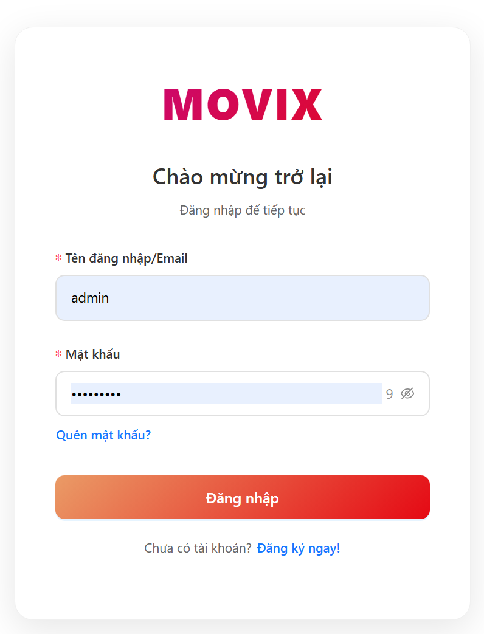
Test Case ID | Mô tả | Hành động | Điều kiện tiên quyết | Kết quả mong đợi | Kết quả thực tế | Kết quả |  |  | Kết quả |  |  | Chú thích
 |  |  |  |  |  | Vòng 1 |  |  | Vòng 2
 |  |  |  |  |  | Trạng thái | Ngày kiểm tra | Người kiểm tra | Trạng thái | Ngày kiểm tra | Người kiểm tra
GUI_SHOW Quên mật khẩu-Nhập Email
GUI-FG-01 | Kiểm tra hiển thị giao diện form quên mật khẩu | 1. Truy cập /auth/forgot | User chưa đăng nhập | Hiển thị form gồm: Email, nút "Gửi mã OTP", "Quay lại đăng nhập" | Hiển thị đúng UI | Passed | 2026-03-26 | Tài
GUI-FG-02 | Kiểm tra placeholder email | 1. Quan sát input email | Truy cập thành công | Placeholder "example@gmail.com" | Hiển thị đúng
GUI-FG-03 | Kiểm tra button gửi OTP | 1. Quan sát button | - | Button "Gửi mã OTP" hiển thị | Hiển thị đúng
GUI-FG-04 | Kiểm tra button quay lại login | 1. Click "Quay lại đăng nhập" | - | Điều hướng về /auth/login | Điều hướng đúng
GUI-FG-05 | Kiểm tra validate required | 1. Click submit khi chưa nhập | - | Hiển thị "Vui lòng nhập email" | Hiển thị đúng
GUI-FG-06 | Kiểm tra validate email format | 1. Nhập abc 2. Submit | - | Hiển thị "Email không hợp lệ" | Hiển thị đúng
FUNCTION_SHOW Quên mật khẩu-Nhập Email
FUNC-FG-01 | Kiểm tra gửi OTP thành công | 1. Nhập email hợp lệ 2. Submit | Email tồn tại, active | API /password/forgot trả 200, gửi OTP | Thành công | Passed | 2026-03-26 | Tài | Passed | 2026-03-26 | Tài
FUNC-FG-02 | Kiểm tra email không tồn tại | 1. Nhập email không tồn tại 2. Submit | Email chưa đăng ký | Hiển thị "Tài khoản không tồn tại" | Hiển thị đúng | Passed | 2026-03-26 | Tài | Passed | 2026-03-26 | Tài
FUNC-FG-03 | Kiểm tra tài khoản chưa verify | 1. Nhập email pending | User status = pending | Hiển thị "Tài khoản chưa được xác minh" | Đúng | Passed | 2026-03-26 | Tài | Passed | 2026-03-26 | Tài
FUNC-FG-04 | Kiểm tra tài khoản bị khóa | 1. Nhập email blocked | User bị khóa | Hiển thị "Tài khoản đã bị khóa" | Đúng | Passed | 2026-03-26 | Tài | Passed | 2026-03-26 | Tài
FUNC-FG-05 | Kiểm tra rate limit gửi OTP | 1. Gửi OTP 2 lần liên tiếp <60s | - | Hiển thị lỗi 429 | Đúng | Passed | 2026-03-26 | Tài | Passed | 2026-03-26 | Tài
FUNC-FG-06 | Kiểm tra email rỗng | 1. Submit rỗng | - | Không call API | Đúng
FUNC-FG-07 | Kiểm tra spam gửi OTP | 1. Spam nhiều lần | - | Bị chặn | Đúng

4.1 Giao Diện đổi mật khẩu - Vi
Project Name | XÂY DỰNG HỆ THỐNG ĐẶT VÉ XEM PHIM ĐA RẠP MOVIX TÍCH HỢP CÔNG NGHỆ 3D VIEW VÀ CHATBOT AI
Module Code | Chỉnh sửa thông tin cá nhân
 | Hoàn thành | Lỗi | Chưa kiểm tra | Bị chặn | Tổng lần kiểm tra
Round 1 | 22 | 0 | 0 | 0 | 22
Round 2 | 7 | 0 | 0 | 0 | 7

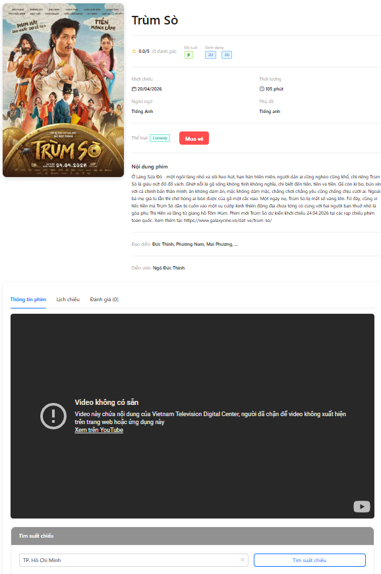
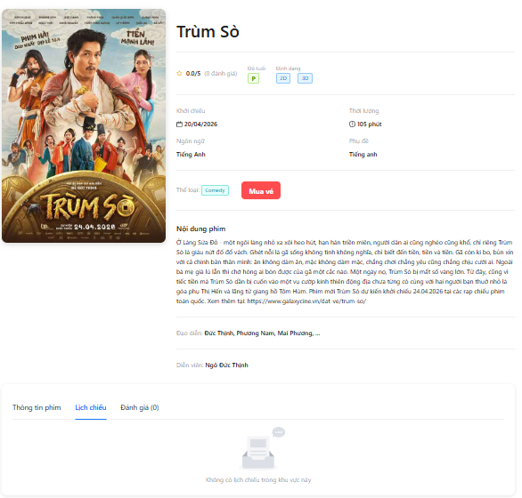

Test Case ID | Mô tả | Quy trình | Điều kiện tiên quyết | Kết quả mong đợi | Kết quả thực tế | Kết quả |  |  |  |  |  | Chú thích
 |  |  |  |  |  | Vòng 1 |  |  | Vòng 2
 |  |  |  |  |  | Trạng thái | Ngày kiểm tra | Người kiểm tra | Trạng thái | Ngày kiểm tra | Người kiểm tra
GUI_SHOW Chỉnh sửa thông tin cá nhân
GUI-CP-01 | Kiểm tra hiển thị Modal đổi mật khẩu | 1. Đăng nhập hệ thống 2. Truy cập trang Profile 3. Nhấn "Đổi mật khẩu" | Đã đăng nhập | Hiển thị Modal đổi mật khẩu | Hiển thị đúng | Passed | 27/03/2026 | Thức
GUI-CP-02 | Kiểm tra hiển thị đầy đủ các field | 1. Mở Modal đổi mật khẩu | Modal mở | Hiển thị các field: Mật khẩu cũ, Mật khẩu mới, Xác nhận mật khẩu | Đúng | Passed | 27/03/2026 | Thức
GUI-CP-03 | Kiểm tra hiển thị nút chức năng | 1. Mở Modal | Modal mở | Hiển thị nút "Xác nhận" và "Hủy" | Đúng | Passed | 27/03/2026 | Thức
GUI-CP-04 | Kiểm tra đóng Modal bằng nút Hủy | 1. Mở Modal 2. Nhấn "Hủy" | Modal mở | Modal đóng lại | Đúng
GUI-CP-05 | Kiểm tra đóng Modal bằng icon X | 1. Mở Modal 2. Nhấn icon X | Modal mở | Modal đóng lại | Đúng
GUI-CP-06 | Kiểm tra trạng thái ban đầu của input | 1. Mở Modal | Modal mở | Các input rỗng | Đúng
GUI-CP-07 | Kiểm tra hiển thị placeholder | 1. Quan sát các input | Modal mở | Có placeholder phù hợp từng field | Đúng
GUI-CP-08 | Kiểm tra kiểu input password | 1. Quan sát input | Modal mở | Dữ liệu nhập được ẩn dạng *** | Đúng
GUI-CP-09 | Kiểm tra toggle show/hide password | 1. Nhấn icon hiển thị mật khẩu | Modal mở | Hiện/ẩn mật khẩu đúng | Đúng
GUI-CP-10 | Kiểm tra validate hiển thị lỗi màu đỏ | 1. Nhấn xác nhận khi chưa nhập | Modal mở | Hiển thị lỗi màu đỏ dưới field | Đúng | Passed | 27/03/2026 | Thức
FUNCTION_SHOW Chỉnh sửa thông tin cá nhân
FUNC-CP-01 | Kiểm tra để trống tất cả trường | 1. Mở modal 2. Nhấn "Xác nhận" | Modal mở | Hiển thị lỗi tất cả field bắt buộc | Đúng | Passed | 27/03/2026 | Thức
FUNC-CP-02 | Kiểm tra để trống mật khẩu cũ | 1. Nhập mật khẩu mới 2. Nhấn xác nhận | Modal mở | Hiển thị lỗi mật khẩu cũ | Đúng | Passed | 27/03/2026 | Thức
FUNC-CP-03 | Kiểm tra để trống mật khẩu mới | 1. Nhập mật khẩu cũ 2. Nhấn xác nhận | Modal mở | Hiển thị lỗi mật khẩu mới | Đúng | Passed | 27/03/2026 | Thức
FUNC-CP-04 | Kiểm tra để trống confirm password | 1. Nhập mật khẩu mới 2. Nhấn xác nhận | Modal mở | Hiển thị lỗi confirm password | Đúng | Passed | 27/03/2026 | Thức
FUNC-CP-05 | Kiểm tra mật khẩu mới < 8 ký tự | 1. Nhập mật khẩu mới = 12345 2. Nhấn xác nhận | Modal mở | Hiển thị lỗi độ dài mật khẩu | Không hiển thị → Failed
FUNC-CP-06 | Kiểm tra mật khẩu mới = 8 ký tự | 1. Nhập 12345678 2. Submit | Modal mở | Hợp lệ | Đúng
FUNC-CP-07 | Kiểm tra mật khẩu chứa chữ hoa | 1. Nhập Abc12345 | Modal mở | Hợp lệ | Đúng
FUNC-CP-08 | Kiểm tra mật khẩu chứa ký tự đặc biệt | 1. Nhập Pass@123 | Modal mở | Hợp lệ | Đúng
FUNC-CP-09 | Kiểm tra mật khẩu chỉ toàn số | 1. Nhập 12345678 | Modal mở | Có thể chấp nhận | Đúng
FUNC-CP-10 | Kiểm tra mật khẩu có khoảng trắng | 1. Nhập "1234 5678" | Modal mở | Hiển thị lỗi | Đúng
FUNC-CP-11 | Kiểm tra confirm password không khớp | 1. Nhập new password 2. Nhập confirm khác | Modal mở | Hiển thị lỗi không khớp | Đúng
FUNC-CP-12 | Kiểm tra confirm password khớp | 1. Nhập new = confirm | Modal mở | Không lỗi | Đúng
FUNC-CP-13 | Kiểm tra confirm realtime | 1. Nhập sai 2. Sửa lại đúng | Modal mở | Lỗi biến mất | Đúng
FUNC-CP-14 | Kiểm tra sai mật khẩu cũ | 1. Nhập sai mật khẩu cũ 2. Submit | Đã đăng nhập | Hiển thị lỗi từ server | Đúng
FUNC-CP-15 | Kiểm tra đúng mật khẩu cũ | 1. Nhập đúng mật khẩu cũ | Modal mở | Hợp lệ | Đúng
FUNC-CP-16 | Kiểm tra mật khẩu mới trùng mật khẩu cũ | 1. Nhập new = old | Modal mở | Hiển thị lỗi không được trùng | Đúng
FUNC-CP-17 | Kiểm tra đổi mật khẩu thành công | 1. Nhập đúng old 2. Nhập new hợp lệ 3. Confirm đúng 4. Submit | Nhớ mật khẩu cũ | API trả 200, hiển thị thành công | Đúng
FUNC-CP-18 | Kiểm tra submit nhiều lần | 1. Nhấn xác nhận nhiều lần | Modal mở | Chỉ gửi 1 request | Đúng
FUNC-CP-19 | Kiểm tra loading khi submit | 1. Nhấn xác nhận | Modal mở | Hiển thị loading | Đúng
FUNC-CP-20 | Kiểm tra đóng modal sau thành công | 1. Submit thành công | Thành công | Modal tự đóng | Đúng
FUNC-CP-21 | Kiểm tra nhập chuỗi rất dài | 1. Nhập > 255 ký tự | Modal mở | Hiển thị lỗi hoặc truncate | Đúng

6. Quản lý phòng chiếu - Thức
Project Name | XÂY DỰNG HỆ THỐNG ĐẶT VÉ XEM PHIM ĐA RẠP MOVIX TÍCH HỢP CÔNG NGHỆ 3D VIEW VÀ CHATBOT AI
Module Code | Quản lý phim
 | Hoàn thành | Lỗi | Chưa kiểm tra | Bị chặn | Tổng lần kiểm tra
Round 1 | 35 | 0 | 0 | 0 | 35
Round 2 | 20 | 0 | 0 | 0 | 20

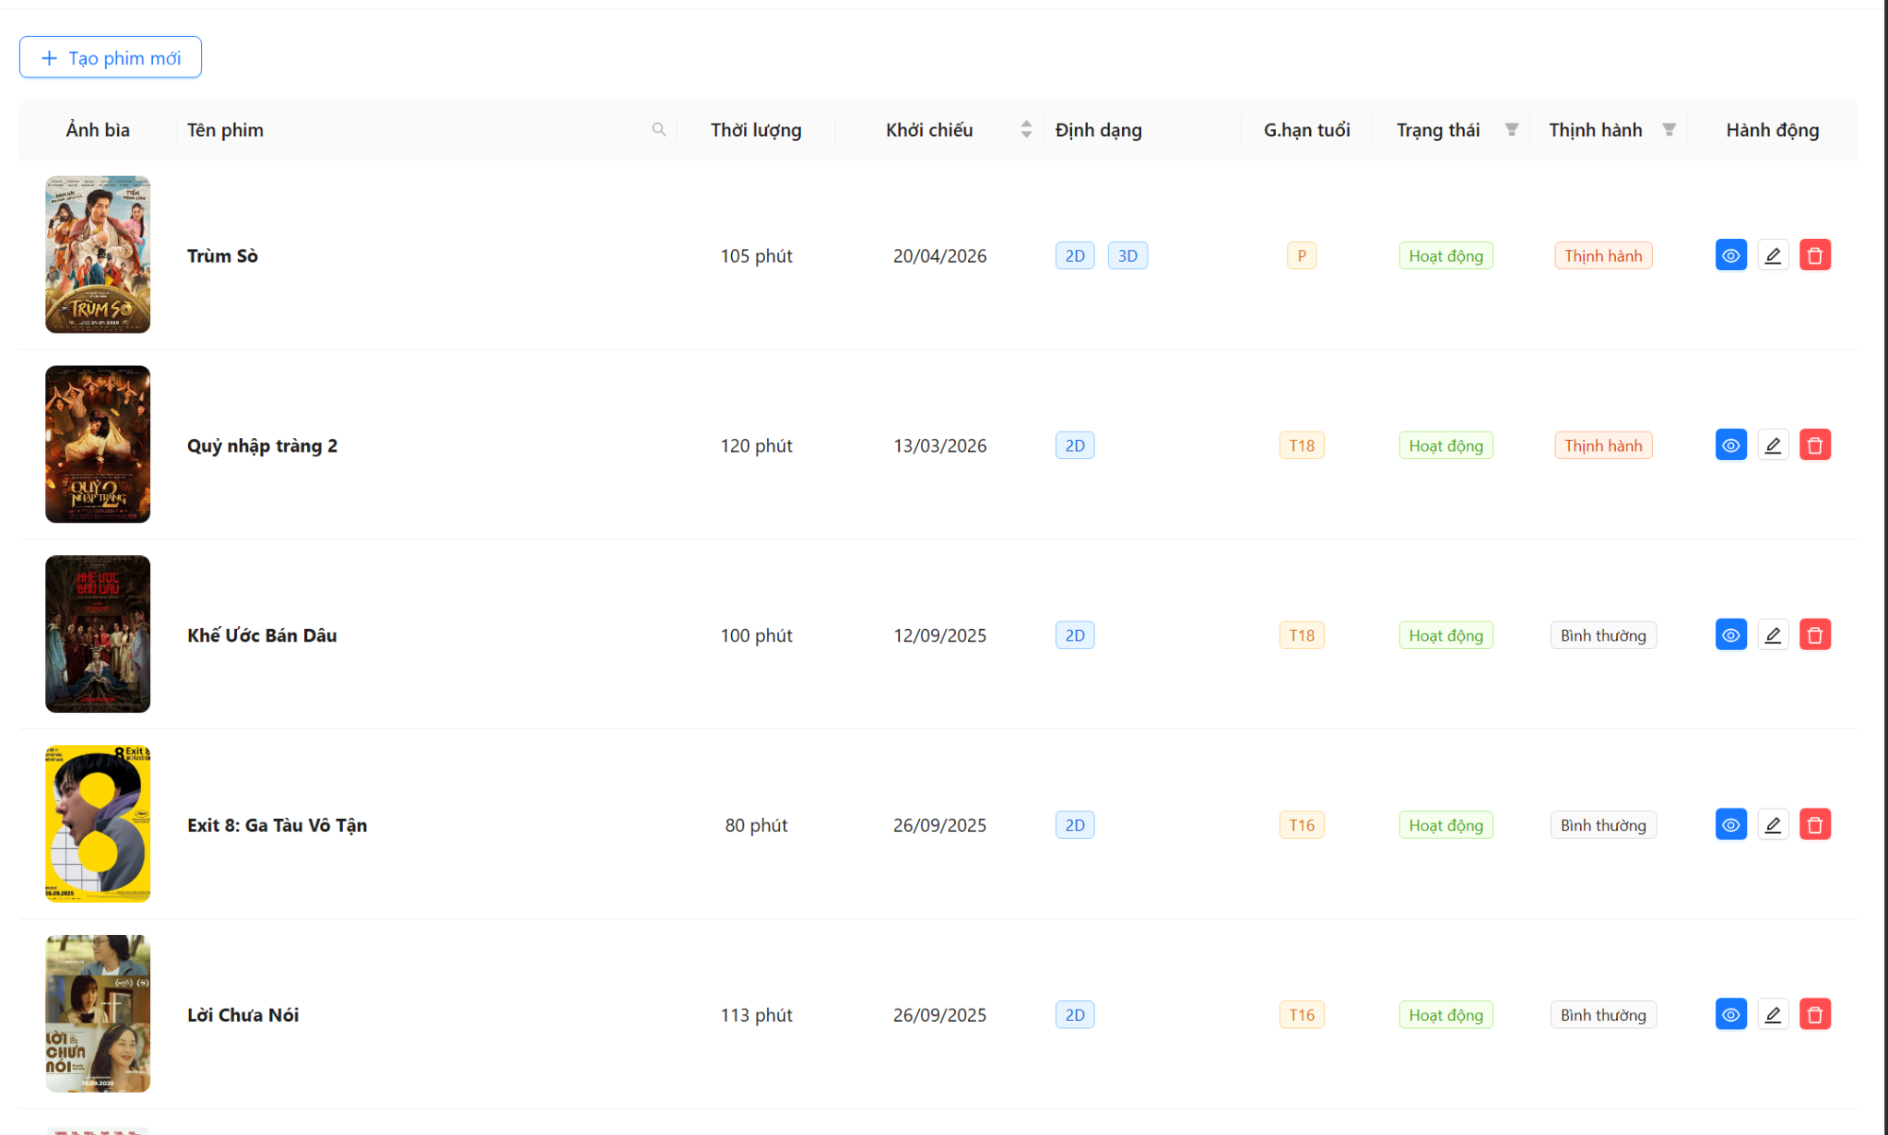

Test Case ID | Mô tả | Quy trình | Điều kiện tiên quyết | Kết quả mong đợi | Kết quả thực tế | Kết quả |  |  |  |  |  | Chú thích
 |  |  |  |  |  | Vòng 1 |  |  | Vòng 2
 |  |  |  |  |  | Trạng thái | Ngày kiểm tra | Người kiểm tra | Trạng thái | Ngày kiểm tra | Người kiểm tra
GUI_SHOW Quản lý phòng chiếu
GUI-RM-01 | Kiểm tra xác thực hiển thị bố cục chung của trang danh sách phòng chiếu | 1. Đăng nhập quyền Admin. 2. Truy cập menu quản lý phòng chiếu (/admin/rooms). 3. Quan sát tổng thể trang. | Tài khoản Admin hợp lệ, có quyền truy cập. | Hiển thị nút "Tạo phòng chiếu mới", bộ lọc Thành phố, bộ lọc Rạp chiếu, bộ lọc Định dạng, nút "Reset bộ lọc". Bên dưới là bảng dữ liệu phòng chiếu. | Hoạt động đúng như kết quả mong đợi. | Passed | 2026-03-27 | Hiệu
GUI-RM-02 | Kiểm tra xác thực hiển thị các cột trong bảng danh sách | 1. Truy cập trang danh sách phòng chiếu. 2. Quan sát phần Header của bảng. | Có dữ liệu phòng chiếu trong DB. | Bảng hiển thị đủ 8 cột: Tên phòng chiếu, Số ghế, Thuộc rạp chiếu, Thành phố, Định dạng hỗ trợ, Trạng thái, Thời gian, Hành động. | Hoạt động đúng như kết quả mong đợi. | Passed | 2026-03-27 | Hiệu
GUI-RM-03 | Kiểm tra xác thực hiển thị ràng buộc UI của bộ lọc Rạp chiếu | 1. Truy cập trang danh sách phòng chiếu. 2. Để trống bộ lọc "Thành phố". 3. Quan sát bộ lọc "Rạp chiếu" (TreeSelect). | Chưa chọn Thành phố nào. | Bộ lọc "Rạp chiếu" bị disabled (vô hiệu hóa không cho click). Khi hover/click vào sẽ hiển thị dòng chữ "Vui lòng chọn thành phố trước". | Hoạt động đúng như kết quả mong đợi. | Passed | 2026-03-27 | Hiệu
GUI-RM-04 | Kiểm tra xác thực hiển thị Tag trạng thái của phòng chiếu | 1. Truy cập trang danh sách phòng chiếu. 2. Quan sát cột "Trạng thái". | Có dữ liệu phòng đang active và inactive. | Trạng thái active hiển thị Tag màu xanh lá (Hoạt động) kèm icon check. Trạng thái inactive hiển thị Tag màu đỏ (Ngưng hoạt động) kèm icon close. | Hoạt động đúng như kết quả mong đợi. |  | 2026-03-27 | Hiệu
GUI-RM-05 | Kiểm tra xác thực hiển thị các Tag Định dạng hỗ trợ | 1. Truy cập trang danh sách phòng chiếu. 2. Quan sát cột "Định dạng hỗ trợ". | Có dữ liệu phòng hỗ trợ nhiều định dạng (2D, 3D, IMAX...). | Hiển thị các Tag màu xanh dương chứa text tương ứng (2D, 3D, IMAX, 4DX). Nếu không có hiển thị "N/A". | Hoạt động đúng như kết quả mong đợi. | Passed | 2026-03-27 | Hiệu
GUI-RM-06 | Kiểm tra xác thực hiển thị các nút Hành động trên mỗi dòng | 1. Truy cập trang danh sách phòng chiếu. 2. Quan sát cột "Hành động". | Có ít nhất 1 dòng dữ liệu. | Mỗi dòng hiển thị 3 icon: Xem chi tiết (Mắt - Xanh dương), Chỉnh sửa (Bút - Trắng viền), Xóa (Thùng rác - Đỏ). Khi hover vào có Tooltip hiển thị tên hành động. | Hoạt động đúng như kết quả mong đợi. | Passed | 2026-03-27 | Hiệu
GUI-RM-07 | Kiểm tra xác thực hiển thị khu vực Footer bảng (Thùng rác & Phân trang) | 1. Truy cập trang danh sách phòng chiếu. 2. Cuộn chuột xuống dưới cùng của bảng. | Truy cập trang thành công. | Góc trái dưới cùng hiển thị nút "Thùng rác" (màu đỏ). Góc phải dưới cùng hiển thị bộ Phân trang (Pagination) gồm số trang, chọn số item/trang. | Hoạt động đúng như kết quả mong đợi. | Passed | 2026-03-27 | Hiệu
GUI-RM-08 | Kiểm tra xác thực hiển thị giao diện khi không có dữ liệu (Empty State) | 1. Xóa hết dữ liệu phòng chiếu trong DB (hoặc dùng DB trống). 2. Truy cập trang danh sách. | Database không có phòng chiếu nào. | Bảng không có dòng dữ liệu nào, hiển thị text thông báo "Chưa có phòng chiếu nào" ở giữa bảng. | Hoạt động đúng như kết quả mong đợi. | Passed | 2026-03-27 | Hiệu
FUNCTION_SHOW Quản lý phòng chiếu
FUNC-RM-01 | Kiểm tra xác thực tải danh sách phòng chiếu thành công | 1. Đăng nhập Admin. 2. Truy cập /admin/rooms. 3. Chờ API load xong. | Server hoạt động, API GET /rooms trả về 200. | Hiển thị Spinner loading, sau đó đổ dữ liệu vào bảng. Dữ liệu (Tên, Số ghế tính từ seatLayout, rạp, thành phố) khớp với Database, sắp xếp mới nhất lên đầu. | Hoạt động đúng như kết quả mong đợi. | Passed | 2026-03-27 | Hiệu
FUNC-RM-02 | Kiểm tra xác thực tính năng Tìm kiếm phòng chiếu theo tên (Kết quả đúng) | 1. Click icon search (kính lúp) tại cột "Tên phòng chiếu". 2. Nhập từ khóa tồn tại (VD: "Phòng chiếu 1"). 3. Ấn nút Search. | Có phòng chiếu tên chứa từ khóa. | Bảng cập nhật, chỉ hiển thị các phòng chiếu có tên chứa từ khóa vừa nhập. | Hoạt động đúng như kết quả mong đợi. | Passed | 2026-03-27 | Hiệu
FUNC-RM-03 | Kiểm tra xác thực tính năng Tìm kiếm phòng chiếu theo tên (Không có kết quả) | 1. Click icon search tại cột "Tên phòng chiếu". 2. Nhập từ khóa không tồn tại (VD: "xyz123"). 3. Ấn nút Search. | Từ khóa không khớp với bất kỳ phòng chiếu nào. | Bảng trống, hiển thị dòng text "Không tìm thấy phòng chiếu phù hợp với bộ lọc". | Hoạt động đúng như kết quả mong đợi. | Passed | 2026-03-27 | Hiệu
FUNC-RM-04 | Kiểm tra xác thực tính năng Lọc theo Thành phố | 1. Click vào Select "Lọc theo thành phố". 2. Chọn 1 hoặc nhiều thành phố (VD: Hà Nội). | Có dữ liệu rạp thuộc các thành phố khác nhau. | Bảng tự động cập nhật, chỉ hiển thị các phòng chiếu thuộc Rạp nằm trong Thành phố đã chọn. Bộ lọc "Rạp chiếu" được enable. | Hoạt động đúng như kết quả mong đợi. | Passed | 2026-03-27 | Hiệu
FUNC-RM-05 | Kiểm tra xác thực tính năng Lọc theo Rạp chiếu (TreeSelect) | 1. Chọn Thành phố (VD: Hà Nội). 2. Click vào Select "Lọc theo rạp chiếu". 3. Chọn một rạp cụ thể trong dropdown. | Đã chọn thành phố, có dữ liệu phòng thuộc rạp. | Dropdown của rạp chiếu chỉ hiển thị các rạp thuộc Thành phố đã chọn. Bảng tự động cập nhật chỉ hiển thị phòng của rạp vừa chọn. | Hoạt động đúng như kết quả mong đợi. | Passed | 2026-03-27 | Hiệu
FUNC-RM-06 | Kiểm tra xác thực tính năng Lọc theo Định dạng chiếu | 1. Click vào Select "Lọc theo định dạng". 2. Chọn định dạng "IMAX". | Có phòng chiếu hỗ trợ IMAX và không hỗ trợ IMAX. | Bảng tự động cập nhật, chỉ hiển thị những phòng chiếu có chứa định dạng "IMAX" ở cột "Định dạng hỗ trợ". | Hoạt động đúng như kết quả mong đợi. | Passed | 2026-03-27 | Hiệu
FUNC-RM-07 | Kiểm tra xác thực tính năng Reset bộ lọc | 1. Chọn Thành phố, chọn Rạp, chọn Định dạng (bảng đang bị lọc). 2. Click nút "Reset bộ lọc". | Bảng đang ở trạng thái có sử dụng bộ lọc. | Tất cả các ô Select filter bị xóa trắng. Bảng hiển thị lại toàn bộ danh sách phòng chiếu như ban đầu. | Hoạt động đúng như kết quả mong đợi. | Passed | 2026-03-27 | Hiệu
FUNC-RM-08 | Kiểm tra xác thực tính năng Sắp xếp (Sort) theo số lượng ghế | 1. Tại cột "Số ghế", click vào icon Sort (mũi tên lên/xuống). 2. Click lần 1 (Tăng dần). 3. Click lần 2 (Giảm dần). | Dữ liệu phòng chiếu có số lượng ghế khác nhau. | Bảng sắp xếp lại các dòng: Lần 1 sắp xếp từ phòng ít ghế nhất đến nhiều nhất. Lần 2 sắp xếp từ phòng nhiều ghế nhất đến ít nhất. | Hoạt động đúng như kết quả mong đợi. | Passed | 2026-03-27 | Hiệu
FUNC-RM-09 | Kiểm tra xác thực tính năng Filter trên Header cột Trạng thái | 1. Click icon Filter (phễu) tại cột "Trạng thái". 2. Check vào ô "Hoạt động". 3. Ấn OK. | Có cả phòng đang active và inactive. | Bảng chỉ hiển thị các phòng chiếu đang có Tag trạng thái "Hoạt động" (Màu xanh). | Hoạt động đúng như kết quả mong đợi. | Passed | 2026-03-27 | Hiệu
FUNC-RM-10 | Kiểm tra xác thực tính năng Đổi trạng thái trực tiếp (Toggle Status) | 1. Chọn 1 dòng có trạng thái "Hoạt động". 2. Click trực tiếp vào Tag trạng thái đó. 3. Chờ API xử lý. | API update status hoạt động ổn định. | Tag chuyển sang text "Đang cập nhật...", sau đó đổi thành "Ngưng hoạt động" (Đỏ). Hiển thị thông báo Toast "Đã vô hiệu hóa phòng chiếu thành công". | Hoạt động đúng như kết quả mong đợi. | Passed | 2026-03-27 | Hiệu
FUNC-RM-11 | Kiểm tra xác thực tính năng Xóa mềm (Thành công) | 1. Click icon "Xóa" (Thùng rác đỏ) tại cột Hành động. 2. Popconfirm hiện lên -> Click "Xóa". | Phòng chiếu KHÔNG CÓ suất chiếu nào sắp tới. | API xóa mềm thành công. Dòng dữ liệu biến mất khỏi bảng. Hiển thị thông báo "Xóa phòng chiếu thành công". Dữ liệu chuyển vào thùng rác. | Hoạt động đúng như kết quả mong đợi. | Passed | 2026-03-27 | Hiệu
FUNC-RM-12 | Kiểm tra xác thực tính năng Xóa mềm (Thất bại do có suất chiếu) | 1. Click icon "Xóa" tại phòng chiếu X. 2. Popconfirm hiện lên -> Click "Xóa". | Phòng chiếu X đang CÓ suất chiếu sắp tới (backend logic). | Dòng dữ liệu không bị xóa khỏi bảng. Hiển thị thông báo Toast lỗi: "Không thể xóa phòng khi còn suất chiếu sắp tới" (do backend trả về). | Hoạt động đúng như kết quả mong đợi. | Passed | 2026-03-27 | Hiệu
FUNC-RM-13 | Kiểm tra xác thực tính năng Hủy Xóa trên Popconfirm | 1. Click icon "Xóa" tại 1 phòng chiếu. 2. Popconfirm hiện ra hỏi "Xác nhận xóa...". 3. Click nút "Hủy". | Có dữ liệu trong bảng. | Popconfirm đóng lại. Không có API nào được gọi. Dòng dữ liệu vẫn giữ nguyên trên bảng. | Hoạt động đúng như kết quả mong đợi. | Passed | 2026-03-27 | Hiệu
FUNC-RM-14 | Kiểm tra xác thực tính năng Phân trang (Chuyển trang) | 1. Cuộn xuống cuối bảng. 2. Click vào trang số 2 trên bộ Phân trang. | Dữ liệu phòng chiếu > 10 (vượt quá 1 trang). | Bảng tải dữ liệu của trang số 2. URL hoặc State phân trang thay đổi. Số thứ tự hiển thị item chính xác (VD: 11-20). | Hoạt động đúng như kết quả mong đợi. | Passed | 2026-03-27 | Hiệu
FUNC-RM-15 | Kiểm tra xác thực tính năng Phân trang (Đổi Page Size) | 1. Cuộn xuống cuối bảng. 2. Click dropdown "10 / page". 3. Chọn "20 / page". | Dữ liệu phòng chiếu > 10. | Bảng mở rộng hiển thị 20 dòng dữ liệu trên 1 trang thay vì 10. Tổng số trang (Total pages) giảm xuống tương ứng. | Hoạt động đúng như kết quả mong đợi. | Passed | 2026-03-27 | Hiệu
FUNC-RM-16 | Kiểm tra xác thực chuyển hướng nút Xem chi tiết | 1. Tại 1 dòng dữ liệu, click nút "Mắt" (Xem chi tiết) ở cột Hành động. | - | Trình duyệt chuyển hướng sang URL /admin/rooms/{id_phòng}. Giao diện trang chi tiết hiển thị đúng dữ liệu của phòng chiếu đó. | Hoạt động đúng như kết quả mong đợi. | Passed | 2026-03-27 | Hiệu
FUNC-RM-17 | Kiểm tra xác thực chuyển hướng nút Thùng rác | 1. Cuộn xuống cuối trang. 2. Click nút "Thùng rác". | - | Trình duyệt chuyển hướng sang URL /admin/rooms/trash. Hiển thị giao diện danh sách phòng chiếu đã xóa. | Hoạt động đúng như kết quả mong đợi. | Passed | 2026-03-27 | Hiệu

7. Xem chi tiết phòng chiếu - T
123456 | XÂY DỰNG HỆ THỐNG ĐẶT VÉ XEM PHIM ĐA RẠP MOVIX TÍCH HỢP CÔNG NGHỆ 3D VIEW VÀ CHATBOT AI
Module Code | Xem chi tiết phòng chiếu
 | Hoàn thành | Lỗi | Chưa kiểm tra | Bị chặn | Tổng lần kiểm tra
Round 1 | 13 | 0 | 0 | 0 | 13
Round 2 | 9 | 0 | 0 | 0 | 9

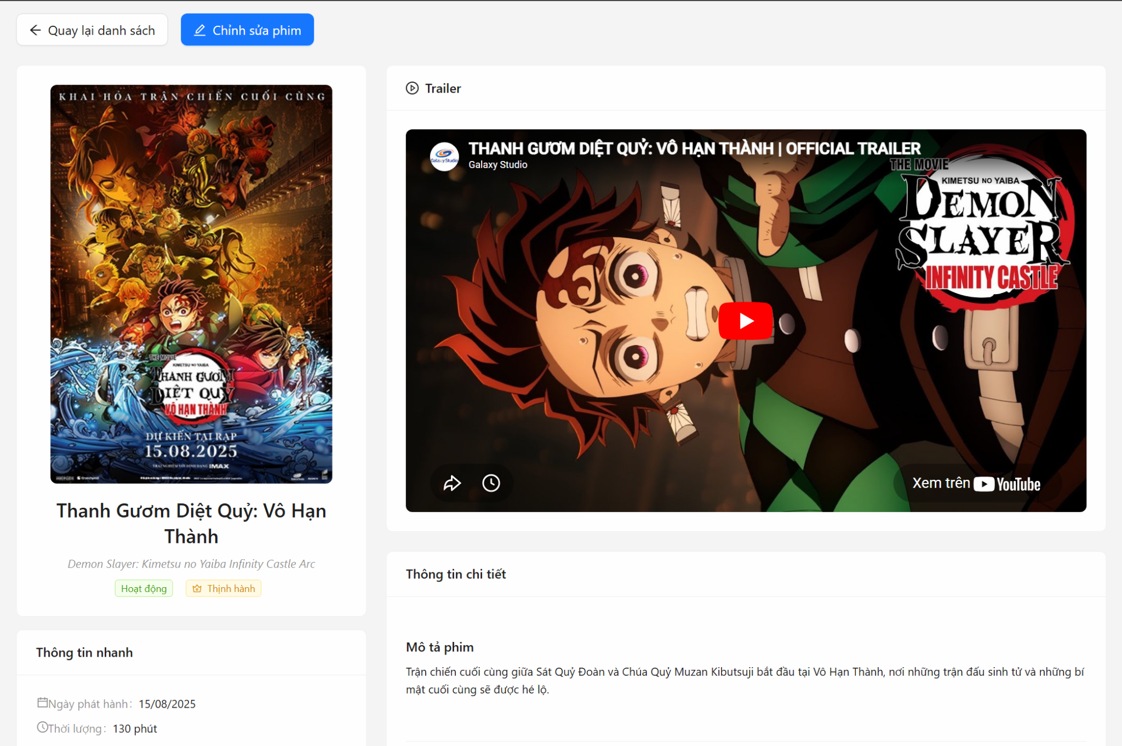

Test Case ID | Mô tả | Quy trình | Điều kiện tiên quyết | Kết quả mong đợi | Kết quả thực tế | Kết quả |  |  |  |  |  | Chú thích
 |  |  |  |  |  | Vòng 1 |  |  | Vòng 2
 |  |  |  |  |  | Trạng thái | Ngày kiểm tra | Người kiểm tra | Trạng thái | Ngày kiểm tra | Người kiểm tra
GUI_SHOW Xem chi tiết phòng chiếu
GUI-RD-01 | Kiểm tra xác thực hiển thị bố cục chung của trang chi tiết | 1. Từ danh sách phòng chiếu, click icon Xem chi tiết (Mắt). 2. Quan sát tổng thể trang chi tiết sau khi load xong. | Phòng chiếu có dữ liệu hợp lệ trong hệ thống. | Trang hiển thị Header (2 nút điều hướng), Tiêu đề (Phòng chiếu:[Tên]), và 5 Card: Thông tin rạp, Sơ đồ phòng chiếu, Thống kê ghế, Thông tin nhanh, Thông tin hệ thống. | Hoạt động đúng như kết quả mong đợi. | Passed | 2026-03-27 | Thức
GUI-RD-02 | Kiểm tra xác thực hiển thị Card "Thông tin rạp chiếu" | 1. Cuộn đến Card "Thông tin rạp chiếu". 2. Quan sát nội dung bên trong. | Phòng chiếu được gán vào 1 rạp có địa chỉ cụ thể. | Hiển thị icon Rạp (ShopOutlined), Tên rạp in đậm, và địa chỉ rạp phía dưới có kèm icon Vị trí (EnvironmentOutlined). | Hoạt động đúng như kết quả mong đợi. | Passed | 2026-03-27 | Thức
GUI-RD-03 | Kiểm tra xác thực hiển thị Card "Thông tin nhanh" | 1. Cuộn đến Card "Thông tin nhanh". 2. Quan sát các label và giá trị. | - | Hiển thị đủ 4 trường: Trạng thái (Tag màu Xanh/Đỏ kèm icon), Định dạng hỗ trợ (Các Tag màu tương ứng như Xanh/Vàng/Tím), Ngày tạo, Cập nhật lần cuối (Format DD/MM/YYYY HH:mm). | Hoạt động đúng như kết quả mong đợi. | Passed | 2026-03-27 | Thức
GUI-RD-04 | Kiểm tra xác thực hiển thị Card "Thống kê ghế" | 1. Cuộn đến Card "Thống kê ghế". 2. Quan sát các con số. | Phòng chiếu có thiết lập sơ đồ ghế. | Hiển thị dạng cột dọc gồm: Tổng số ghế (số màu xanh in đậm), Ghế Standard (Tag xanh), Ghế VIP (Tag Vàng), Ghế Couple (Tag Hồng). | Hoạt động đúng như kết quả mong đợi. |  | 2026-03-27 | Thức
GUI-RD-05 | Kiểm tra xác thực hiển thị khung "Sơ đồ phòng chiếu" | 1. Cuộn đến phần "Sơ đồ phòng chiếu". 2. Quan sát các thành phần tĩnh của sơ đồ. | Có sơ đồ ghế. | Có khối chỉ thị "MÀN HÌNH" màu cam phía trên. Có thanh Legend (Ghi chú màu sắc: Trống, Standard, VIP, Couple) phía dưới cùng. | Hoạt động đúng như kết quả mong đợi.
GUI-RD-06 | Kiểm tra xác thực hiển thị Lưới ghế (Grid) và Trục tọa độ | 1. Quan sát vùng hiển thị ghế trong Sơ đồ. 2. Kiểm tra hàng dọc và hàng ngang. | Có sơ đồ ghế. | Phía trên hiển thị dải số thứ tự cột (1, 2, 3...). Hai bên trái phải của lưới hiển thị chữ cái đại diện cho Hàng (A, B, C...). | Hoạt động đúng như kết quả mong đợi.
GUI-RD-07 | Kiểm tra xác thực hiển thị màu sắc và ô trống trong Sơ đồ ghế | 1. Quan sát các ô trong lưới tọa độ ghế. | Lưới ghế có ô có ghế, có ô bỏ trống (ví dụ tạo lối đi). | Tại vị trí không có ghế: Hiển thị ô vuông màu xám nhạt (trống). Tại vị trí có ghế: Hiển thị màu tương ứng loại ghế, bên trong ô có chữ seatKey (VD: A1). | Hoạt động đúng như kết quả mong đợi.
GUI-RD-08 | Kiểm tra xác thực hiển thị Tooltip (chú thích) khi hover vào 1 ghế | 1. Di chuột (Hover) lên một ô ghế cụ thể (VD: Ghế VIP). 2. Quan sát thông tin hiện lên. | Có sơ đồ ghế. | Hiển thị Tooltip chứa: Mã ghế (seatKey), Loại ghế (STANDARD/VIP/COUPLE) và Vị trí tọa độ của ghế đó trong lưới. | Hoạt động đúng như kết quả mong đợi.
GUI-RD-09 | Kiểm tra xác thực hiển thị Tooltip đối với ghế Đôi (Couple) | 1. Di chuột lên một ghế loại Couple. 2. Quan sát thông tin hiện lên. | Phòng có set up ghế Couple. | Tooltip hiển thị thêm thông tin ghế đối tác, cú pháp: "... (đôi với [partnerSeatKey])". | Hoạt động đúng như kết quả mong đợi.
GUI-RD-10 | Kiểm tra xác thực hiển thị khi phòng chiếu CHƯA có sơ đồ ghế | 1. Truy cập chi tiết một phòng chiếu trống (không có array seatLayout). 2. Quan sát Card Sơ đồ ghế. | Dữ liệu seatLayout rỗng hoặc null. | Trong Card "Sơ đồ phòng chiếu" chỉ hiển thị dòng text phụ: "Chưa có sơ đồ ghế", không render màn hình hay trục tọa độ. Các số liệu ở Thống kê ghế đều là 0. | Hoạt động đúng như kết quả mong đợi.
FUNCTION_SHOW Xem chi tiết phòng chiếu
FUNC-RD-01 | Kiểm tra xác thực tải dữ liệu chi tiết phòng chiếu thành công | 1. Truy cập vào trang chi tiết phòng chiếu theo URL: /admin/rooms/{id_hợp_lệ}. 2. Chờ màn hình loading. | ID phòng chiếu tồn tại trong DB, API hoạt động bình thường. | Trang hiển thị trạng thái Loading... sau đó tự động render đầy đủ và chính xác tất cả thông tin của phòng chiếu khớp với Database. | Hoạt động đúng như kết quả mong đợi. | Passed | 2026-03-27 | Thức | Passed | 2026-03-27 | Thức
FUNC-RD-02 | Kiểm tra xác thực xử lý khi API tải thông tin thất bại | 1. Ngắt kết nối mạng (hoặc tắt server backend). 2. Refresh trang chi tiết phòng chiếu. | - | Bỏ qua trạng thái Loading, màn hình hiển thị Component báo lỗi <ErrorDisplay /> kèm thông báo: "Không thể tải thông tin phòng chiếu". | Hoạt động đúng như kết quả mong đợi. | Passed | 2026-03-27 | Thức | Passed | 2026-03-27 | Thức
FUNC-RD-03 | Kiểm tra xác thực chức năng nút "Thử lại" khi bị lỗi | 1. Tạo ra lỗi (như FUNC-RD-02). 2. Bật lại kết nối mạng/Server. 3. Click nút "Thử lại" trên Component báo lỗi. | Đang ở màn hình báo lỗi, kết nối đã khôi phục. | Hàm fetchRoomData được gọi lại. Hiển thị Loading và tải thành công dữ liệu vào trang mà không cần F5 trình duyệt. | Hoạt động đúng như kết quả mong đợi. | Passed | 2026-03-27 | Thức | Passed | 2026-03-27 | Thức
FUNC-RD-04 | Kiểm tra xác thực xử lý khi truy cập ID phòng chiếu không tồn tại | 1. Truy cập trực tiếp URL: /admin/rooms/id_linh_tinh_khong_ton_tai. | URL truyền ID rác. | API trả về 404. Trang bắt lỗi và hiển thị <ErrorDisplay /> kèm thông báo lỗi từ server (VD: Không tìm thấy phòng chiếu). | Hoạt động đúng như kết quả mong đợi. | Passed | 2026-03-27 | Thức |  | 2026-03-27 | Thức
FUNC-RD-05 | Kiểm tra xác thực logic tính toán số liệu Card Thống kê ghế | 1. Truy cập chi tiết 1 phòng có: 10 Standard, 5 VIP, 2 Couple. 2. Đối chiếu số liệu hiển thị trên Card Thống kê ghế với dữ liệu mảng seatLayout. | - | Hệ thống tự tính toán đúng: Standard = 10, VIP = 5, Couple = 2, Tổng = 17. | Hoạt động đúng như kết quả mong đợi. | Passed | 2026-03-27 | Thức | Passed | 2026-03-27 | Thức
FUNC-RD-06 | Kiểm tra xác thực logic vẽ lưới (Grid) của Sơ đồ ghế | 1. Truy cập chi tiết phòng có mảng ghế rải rác: nhỏ nhất là A2, lớn nhất là C6. 2. Đếm số dòng, số cột hiển thị. | Hàm getSeatLayoutBounds xử lý. | Hệ thống tự động khoanh vùng Grid: Cột hiển thị từ 2 đến 6 (không hiển thị cột 1), Hàng hiển thị từ A đến C (A, B, C). Không hiển thị các hàng thừa như D, E... | Hoạt động đúng như kết quả mong đợi. | Passed | 2026-03-27 | Thức | Passed | 2026-03-27 | Thức
FUNC-RD-07 | Kiểm tra xác thực chức năng nút "Quay lại danh sách" | 1. Tại trang chi tiết, click nút "Quay lại danh sách" (Có icon Mũi tên trái). | Đang ở trang chi tiết. | Trình duyệt chuyển hướng (Navigate) mượt mà về trang /admin/rooms. | Hoạt động đúng như kết quả mong đợi. | Passed | 2026-03-27 | Thức | Passed | 2026-03-27 | Thức
FUNC-RD-08 | Kiểm tra xác thực chức năng nút "Chỉnh sửa phòng chiếu" | 1. Tại trang chi tiết, click nút "Chỉnh sửa phòng chiếu" (Có icon Cây bút). | Đang ở trang chi tiết. | Trình duyệt chuyển hướng sang URL /admin/rooms/edit/{id}. Trạng thái ID được giữ nguyên để sang trang Edit. | Hoạt động đúng như kết quả mong đợi. | Passed | 2026-03-27 | Thức |  | 2026-03-27 | Thức

8. Form Thêm Sửa phòng chiếu -
Project Name | XÂY DỰNG HỆ THỐNG ĐẶT VÉ XEM PHIM ĐA RẠP MOVIX TÍCH HỢP CÔNG NGHỆ 3D VIEW VÀ CHATBOT AI
Module Code | Form Phim
 | Hoàn thành | Lỗi | Chưa kiểm tra | Bị chặn | Tổng lần kiểm tra
Round 1 | 19 | 0 | 0 | 0 | 19
Round 2 | 15 | 0 | 0 | 0 | 15



Test Case ID | Mô tả | Quy trình | Điều kiện tiên quyết | Kết quả mong đợi | Kết quả thực tế | Kết quả |  |  |  |  |  | Chú thích
 |  |  |  |  |  | Vòng 1 |  |  | Vòng 2
 |  |  |  |  |  | Trạng thái | Ngày kiểm tra | Người kiểm tra | Trạng thái | Ngày kiểm tra | Người kiểm tra
GUI_SHOW Form Thêm/Sửa phòng chiếu
GUI-ROOM01 | Kiểm tra xác thực hiển thị bố cục trang danh sách phòng chiếu | 1. Truy cập vào menu Quản lý phòng chiếu (/admin/rooms). 2. Quan sát bảng danh sách, các bộ lọc và nút "Tạo mới". | Đã đăng nhập Admin | Hiển thị bảng gồm các cột: Tên phòng, Số ghế, Thuộc rạp, Thành phố, Định dạng, Trạng thái, Thời gian và Hành động. | Hoạt động đúng như kết quả mong đợi. | Passed | 3/27/2026 | Hiệu | Passed | 3/27/2026 | Hiệu
GUI-ROOM02 | Kiểm tra xác thực hiển thị bố cục Form Thêm/Sửa phòng chiếu | 1. Nhấn nút "Tạo phòng chiếu mới" hoặc "Chỉnh sửa". 2. Quan sát các trường nhập liệu. |  | Hiển thị đầy đủ các Input (Tên), Select (Thành phố, Rạp, Định dạng), Switch (Trạng thái) và khu vực SeatLayoutBuilder. | Hoạt động đúng như kết quả mong đợi. | Passed | 3/27/2026 | Hiệu | Passed | 3/27/2026 | Hiệu
GUI-ROOM03 | Kiểm tra xác thực trạng thái bộ lọc Rạp chiếu (Cinema) | 1. Để trống trường "Thành phố". 2. Quan sát và click vào trường "Rạp chiếu". | Đang ở Form Thêm/Sửa | Trường Rạp chiếu bị vô hiệu hóa (disabled). Hiển thị text: "Vui lòng chọn thành phố trước". | Hoạt động đúng như kết quả mong đợi. | Passed | 3/27/2026 | Hiệu | Passed | 3/27/2026 | Hiệu
GUI-ROOM04 | Kiểm tra xác thực hiển thị dữ liệu cũ trong Form Chỉnh sửa | 1. Tại danh sách, nhấn icon Edit của một phòng bất kỳ. | Phòng chiếu đã có dữ liệu trong DB | Các thông tin: Tên, Rạp, Định dạng, Trạng thái và Sơ đồ ghế cũ phải được load đầy đủ vào các trường tương ứng. | Hoạt động đúng như kết quả mong đợi. |  | 3/27/2026 | Hiệu |  | 3/27/2026 | Hiệu
GUI-ROOM05 | Kiểm tra xác thực hiển thị trang chi tiết phòng chiếu | 1. Tại danh sách, nhấn icon Eye (Xem chi tiết). |  | Hiển thị đầy đủ thông tin: Sơ đồ ghế (Grid), Thống kê số lượng ghế theo loại (Standard, VIP, Couple), Thông tin rạp. | Hoạt động đúng như kết quả mong đợi.
FUNCTION_SHOW Form Thêm/Sửa phòng chiếu
FUNC-ROOM01 | Kiểm tra xác thực lọc rạp chiếu theo thành phố | 1. Chọn thành phố "Hồ Chí Minh" tại ô Thành phố. 2. Mở danh sách Rạp chiếu. | Có dữ liệu thành phố và rạp | Danh sách Rạp chiếu chỉ hiển thị các rạp thuộc TP. HCM. Danh sách hiển thị theo dạng cây (Rạp cha - Rạp con). | Hoạt động đúng như kết quả mong đợi. | Passed | 3/27/2026 | Hiệu | Passed | 3/27/2026 | Hiệu
FUNC-ROOM02 | Kiểm tra xác thực thêm phòng chiếu mới thành công | 1. Nhập tên phòng: "Phòng 01". 2. Chọn TP và Rạp. 3. Chọn định dạng: "2D", "IMAX". 4. Vẽ sơ đồ ghế. 5. Nhấn "Tạo phòng chiếu". | Các trường nhập đúng quy định | Hiển thị thông báo "Tạo phòng chiếu mới thành công". Dữ liệu mới xuất hiện ở đầu danh sách phòng chiếu. | Hoạt động đúng như kết quả mong đợi. | Passed | 3/27/2026 | Hiệu | Passed | 3/27/2026 | Hiệu
FUNC-ROOM03 | Kiểm tra xác thực để trống các trường bắt buộc | 1. Để trống Tên phòng, Rạp chiếu, Định dạng. 2. Nhấn Submit. |  | Hệ thống báo lỗi đỏ tại các trường tương ứng: "Vui lòng nhập tên phòng chiếu", "Vui lòng chọn rạp chiếu", v.v. | Hoạt động đúng như kết quả mong đợi. | Passed | 3/27/2026 | Hiệu | Passed | 3/27/2026 | Hiệu
FUNC-ROOM04 | Kiểm tra xác thực độ dài tên phòng chiếu | 1. Nhập tên phòng chỉ có 1 ký tự. 2. Nhấn Submit. |  | Hệ thống báo lỗi: "Tên phòng chiếu phải có ít nhất 2 ký tự". | Hoạt động đúng như kết quả mong đợi. | Passed | 3/27/2026 | Hiệu | Passed | 3/27/2026 | Hiệu
FUNC-ROOM05 | Kiểm tra xác thực trùng tên phòng trong cùng một rạp | 1. Chọn rạp A. 2. Nhập tên phòng "Phòng 01" (đã có ở rạp A). 3. Nhấn Submit. |  | Backend trả về lỗi: "Tên phòng đã tồn tại trong rạp này". | Hoạt động đúng như kết quả mong đợi. | Passed | 3/27/2026 | Hiệu | Passed | 3/27/2026 | Hiệu
FUNC-ROOM06 | Kiểm tra xác thực tạo sơ đồ ghế trống | 1. Nhập đủ thông tin nhưng không vẽ bất kỳ ghế nào ở phần Sơ đồ ghế. 2. Nhấn Submit. |  | Hệ thống chặn lại và báo lỗi: "Sơ đồ ghế không được để trống". | Hoạt động đúng như kết quả mong đợi. | Passed | 3/27/2026 | Hiệu | Passed | 3/27/2026 | Hiệu
FUNC-ROOM07 | Kiểm tra xác thực trùng mã ghế (SeatKey) | 1. Vẽ 2 ghế tại 2 vị trí khác nhau nhưng cùng gán mã là "A1". 2. Nhấn Submit. |  | Hệ thống báo lỗi: "Mã ghế A1 bị trùng lặp". | Hoạt động đúng như kết quả mong đợi. | Passed | 3/27/2026 | Hiệu | Passed | 3/27/2026 | Hiệu
FUNC-ROOM08 | Kiểm tra xác thực logic ghế Couple: Thiếu đối tác | 1. Tạo ghế C1 loại "Couple". 2. Không gán PartnerSeatKey cho C1. 3. Nhấn Submit. |  | Hệ thống báo lỗi: "Ghế couple C1 phải có partnerSeatKey". | Hoạt động đúng như kết quả mong đợi. | Passed | 3/27/2026 | Hiệu | Passed | 3/27/2026 | Hiệu
FUNC-ROOM09 | Kiểm tra xác thực logic ghế Couple: Quan hệ không đối xứng | 1. Tạo ghế C1 partner với C2. 2. Tạo ghế C2 partner với C3. 3. Nhấn Submit. |  | Hệ thống báo lỗi: "Mối quan hệ ghế couple không đối xứng: C1 <-> C2". | Hoạt động đúng như kết quả mong đợi. | Passed | 3/27/2026 | Hiệu | Passed | 3/27/2026 | Hiệu
FUNC-ROOM10 | Kiểm tra xác thực cập nhật phòng chiếu thành công | 1. Vào trang sửa, đổi tên phòng và thêm 1 hàng ghế. 2. Nhấn "Cập nhật". |  | Hiển thị thông báo "Cập nhật phòng chiếu thành công". Dữ liệu được cập nhật vào DB. | Hoạt động đúng như kết quả mong đợi. | Passed | 3/27/2026 | Hiệu | Passed | 3/27/2026 | Hiệu
FUNC-ROOM11 | Kiểm tra xác thực thay đổi Rạp chiếu khi đã có suất chiếu | 1. Chọn sửa phòng đang có lịch chiếu vào ngày mai. 2. Thay đổi Rạp chiếu sang rạp khác. 3. Nhấn Cập nhật. | Phòng có suất chiếu tương lai | Hệ thống báo lỗi: "Không thể chuyển phòng sang rạp khác khi còn suất chiếu sắp tới". | Hoạt động đúng như kết quả mong đợi. | Passed | 3/27/2026 | Hiệu | Passed | 3/27/2026 | Hiệu
FUNC-ROOM12 | Kiểm tra xác thực thay đổi trạng thái (Active/Inactive) nhanh | 1. Tại trang danh sách, click vào Tag trạng thái của một phòng. 2. Xác nhận thay đổi. |  | Tag trạng thái đổi màu/text và có thông báo cập nhật thành công. | Hoạt động đúng như kết quả mong đợi. | Passed | 3/27/2026 | Hiệu | Passed | 3/27/2026 | Hiệu
FUNC-ROOM13 | Kiểm tra xác thực xóa mềm phòng chiếu (vào Thùng rác) | 1. Nhấn icon Xóa (Thùng rác) tại một phòng. 2. Xác nhận xóa. | Phòng không có suất chiếu sắp tới | Phòng biến mất khỏi danh sách chính và xuất hiện trong trang "Thùng rác". | Hoạt động đúng như kết quả mong đợi. | Passed | 3/27/2026 | Hiệu | Passed | 3/27/2026 | Hiệu
FUNC-ROOM14 | Kiểm tra xác thực khôi phục phòng chiếu | 1. Vào trang Thùng rác. 2. Nhấn nút Khôi phục (Undo icon). | Có dữ liệu trong thùng rác | Phòng quay trở lại danh sách chính, thông báo khôi phục thành công. | Hoạt động đúng như kết quả mong đợi. | Passed | 3/27/2026 | Hiệu | Passed | 3/27/2026 | Hiệu
FUNC-ROOM15 | Kiểm tra xác thực xóa vĩnh viễn phòng chiếu | 1. Vào trang Thùng rác. 2. Nhấn icon Delete vĩnh viễn. 3. Xác nhận. |  | Dữ liệu phòng bị xóa hoàn toàn khỏi DB. Nếu phòng từng có suất chiếu (dù suất chiếu đã xóa), hệ thống sẽ chặn xóa để bảo vệ dữ liệu đơn hàng. | Hoạt động đúng như kết quả mong đợi. | Passed | 3/27/2026 | Hiệu | Passed | 3/27/2026 | Hiệu

9. Thùng rác Phòng chiếu - Thức
Project Name | XÂY DỰNG HỆ THỐNG ĐẶT VÉ XEM PHIM ĐA RẠP MOVIX TÍCH HỢP CÔNG NGHỆ 3D VIEW VÀ CHATBOT AI
Module Code | Thùng rác phim
 | Hoàn thành | Lỗi | Chưa kiểm tra | Bị chặn | Tổng lần kiểm tra
Round 1 | 26 | 0 | 0 | 0 | 26
Round 2 | 15 | 0 | 0 | 0 | 15

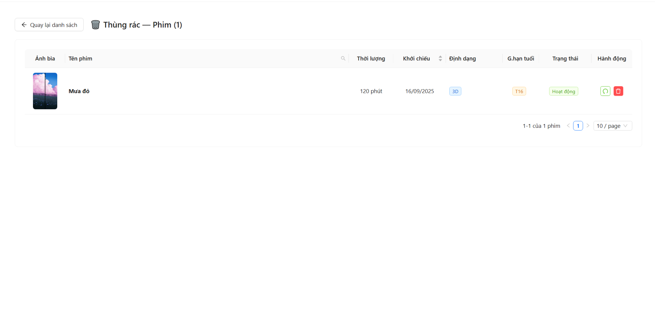

Test Case ID | Mô tả | Quy trình | Điều kiện tiên quyết | Kết quả mong đợi | Kết quả thực tế | Kết quả |  |  |  |  |  | Chú thích
 |  |  |  |  |  | Vòng 1 |  |  | Vòng 2
 |  |  |  |  |  | Trạng thái | Ngày kiểm tra | Người kiểm tra | Trạng thái | Ngày kiểm tra | Người kiểm tra
GUI_SHOW Thùng rác phòng chiếu
GUI-RT01 | Kiểm tra xác thực hiển thị bố cục tổng thể trang Thùng rác | 1. Truy cập vào trang danh sách phòng chiếu (/admin/rooms) 2. Click nút "Thùng rác" ở góc trái bên dưới bảng. | Đã đăng nhập tài khoản Admin. | Hiển thị tiêu đề " Thùng rác — Phòng chiếu (số lượng)", nút "Quay lại danh sách", bảng dữ liệu và bộ phân trang. | Khớp với kết quả mong đợi | Passed | 23/04/2026 | Việt | Passed |  | Việt
GUI-RT02 | Kiểm tra xác thực hiển thị các cột dữ liệu trong bảng | 1. Quan sát các tiêu đề cột (Header) của bảng tại trang Thùng rác. | Đang ở trang Thùng rác phòng chiếu. | Bảng hiển thị đủ 8 cột: Tên phòng chiếu, Số ghế, Thuộc rạp chiếu, Thành phố, Định dạng hỗ trợ, Trạng thái, Thời gian, Hành động. | Khớp với kết quả mong đợi | Passed | 23/04/2026 | Việt | Passed |  | Việt
GUI-RT03 | Kiểm tra xác thực hiển thị Tag trạng thái và Định dạng | 1. Quan sát cột "Trạng thái" và "Định dạng hỗ trợ" của một bản ghi. | Thùng rác có dữ liệu phòng chiếu. | Trạng thái hiển thị Tag màu (Xanh: Hoạt động, Đỏ: Ngưng hoạt động). Định dạng hiển thị các Tag màu xanh dương (2D, 3D...). | Khớp với kết quả mong đợi | Passed | 23/04/2026 | Việt | Passed |  | Việt
GUI-RT04 | Kiểm tra xác thực hiển thị các nút hành động (Restore/Delete) | 1. Quan sát cột "Hành động" của một phòng chiếu bất kỳ. | Thùng rác có dữ liệu. | Hiển thị 2 icon: Nút Khôi phục (màu xanh lá - icon Undo) và nút Xóa vĩnh viễn (màu đỏ - icon Delete). | Khớp với kết quả mong đợi | Passed | 23/04/2026 | Việt | Passed |  | Việt
GUI-RT05 | Kiểm tra xác thực hiển thị giao diện khi thùng rác trống | 1. Truy cập trang Thùng rác khi không có phòng chiếu nào bị xóa. | Cơ sở dữ liệu không có phòng chiếu nào có deleted: true. | Bảng hiển thị thông báo "Thùng rác trống" ở giữa màn hình. | Khớp với kết quả mong đợi | Passed | 23/04/2026 | Việt | Passed |  | Việt
FUNCTION_SHOW Thùng rác phòng chiếu
FUNC-RT01 | Kiểm tra xác thực tải danh sách dữ liệu từ hệ thống | 1. Truy cập vào trang Thùng rác. 2. Chờ hệ thống thực hiện gọi API. | API /api/v1/rooms/trash hoạt động bình thường. | Hiển thị hiệu ứng Loading, sau đó đổ đúng danh sách các phòng chiếu đã xóa mềm (deleted: true) vào bảng. | Khớp với kết quả mong đợi | Passed | 23/04/2026 | Việt | Passed |  | Việt
FUNC-RT02 | Kiểm tra xác thực tìm kiếm phòng chiếu trong thùng rác | 1. Click vào icon tìm kiếm tại cột "Tên phòng chiếu". 2. Nhập tên phòng cần tìm. 3. Nhấn nút "Search". | Có dữ liệu trong thùng rác. | Bảng chỉ hiển thị các phòng chiếu có tên khớp hoặc chứa từ khóa tìm kiếm. | Khớp với kết quả mong đợi | Passed | 23/04/2026 | Việt | Passed |  | Việt
FUNC-RT03 | Kiểm tra xác thực chức năng "Quay lại danh sách" | 1. Click nút "Quay lại danh sách" phía trên bảng. | Đang ở trang Thùng rác. | Hệ thống điều hướng thành công về trang Danh sách phòng chiếu chính (/admin/rooms). | Khớp với kết quả mong đợi | Passed | 23/04/2026 | Việt | Passed | 2024-11-20 | Việt
FUNC-RT04 | Kiểm tra xác thực khôi phục (Restore) phòng chiếu | 1. Click icon Khôi phục (màu xanh). 2. Nhấn "Khôi phục" trên cửa sổ xác nhận Popconfirm. | Có ít nhất một phòng chiếu trong thùng rác. | Hiển thị thông báo "Đã khôi phục... thành công", phòng chiếu đó biến mất khỏi thùng rác. | Khớp với kết quả mong đợi | Passed | 23/04/2026 | Việt | Passed |  | Việt
FUNC-RT05 | Kiểm tra xác thực xóa vĩnh viễn phòng chiếu (Trường hợp cho phép) | 1. Click icon Xóa vĩnh viễn (màu đỏ). 2. Nhấn "Xóa vĩnh viễn" trên cửa sổ xác nhận Popconfirm. | Phòng chiếu không gắn với bất kỳ suất chiếu (Showtime) nào. | Hiển thị thông báo "Đã xóa vĩnh viễn... thành công", dữ liệu bị xóa hoàn toàn khỏi DB. | Khớp với kết quả mong đợi | Passed | 23/04/2026 | Việt | Passed |  | Việt
FUNC-RT06 | Kiểm tra xác thực xóa vĩnh viễn thất bại (Ràng buộc dữ liệu) | 1. Click icon Xóa vĩnh viễn. 2. Nhấn "Xóa vĩnh viễn" trên cửa sổ xác nhận. | Phòng chiếu đang có dữ liệu suất chiếu liên kết (dù suất chiếu đó đã xóa). | Hiển thị thông báo lỗi: "Không thể xóa vĩnh viễn. Phòng đang được tham chiếu bởi... suất chiếu". | Khớp với kết quả mong đợi | Passed | 23/04/2026 | Việt | Passed |  | Việt
FUNC-RT07 | Kiểm tra xác thực phân trang (Pagination) | 1. Nhấn chuyển sang trang 2 (hoặc nút Next). 2. Chọn hiển thị "20" bản ghi/trang. | Thùng rác có nhiều hơn 10 bản ghi. | Bảng cập nhật dữ liệu tương ứng với số trang và kích thước trang đã chọn. | Khớp với kết quả mong đợi | Passed | 23/04/2026 | Việt | Passed |  | Việt
FUNC-RT08 | Kiểm tra xác thực sắp xếp theo số lượng ghế | 1. Click vào tiêu đề cột "Số ghế" (SeatCount). | Có nhiều phòng chiếu với số ghế khác nhau. | Bảng tự động sắp xếp danh sách theo thứ tự tăng dần hoặc giảm dần của số lượng ghế. | Khớp với kết quả mong đợi | Passed | 23/04/2026 | Việt | Passed |  | Việt
FUNC-RT09 | Kiểm tra xác thực chức năng hủy thao tác (Cancel) | 1. Click nút Khôi phục hoặc Xóa vĩnh viễn.<br>2. Nhấn nút "Hủy" trên cửa sổ xác nhận Popconfirm. | Đang hiển thị Popconfirm xác nhận. | Cửa sổ xác nhận đóng lại, dữ liệu phòng chiếu vẫn giữ nguyên, không có thay đổi gì. | Khớp với kết quả mong đợi | Passed | 23/04/2026 | Việt | Passed |  | Việt

10. Quản lí chiếu(Tài) - ok
Project Name | XÂY DỰNG HỆ THỐNG ĐẶT VÉ XEM PHIM ĐA RẠP MOVIX TÍCH HỢP CÔNG NGHỆ 3D VIEW VÀ CHATBOT AI
Module Code | Quản Lí Rạp Chiếu
 | Hoàn thành | Lỗi | Chưa kiểm tra | Bị chặn | Tổng lần kiểm tra
Round 1 | 13 | 0 | 0 | 0 | 13
Round 2 | 21 | 0 | 0 | 0 | 21

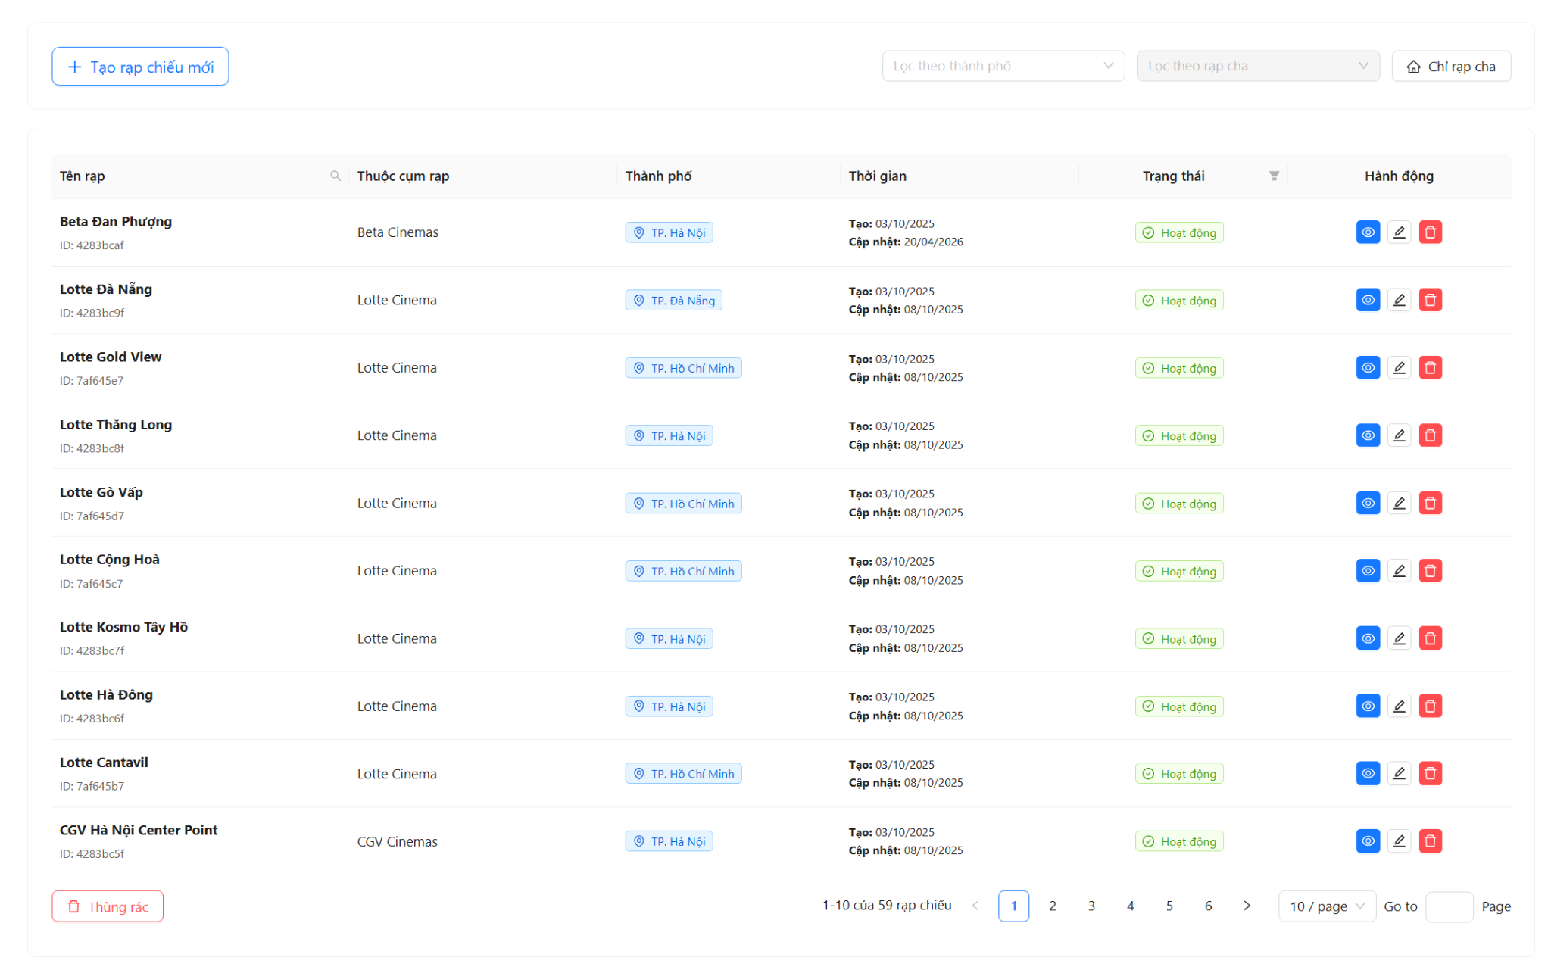

Test Case ID | Mô tả | Quy trình | Điều kiện tiên quyết | Kết quả mong đợi | Kết quả thực tế | Kết quả |  |  |  |  |  | Chú thích
 |  |  |  |  |  | Vòng 1 |  |  | Vòng 2
 |  |  |  |  |  | Trạng thái | Ngày kiểm tra | Người kiểm tra | Trạng thái | Ngày kiểm tra | Người kiểm tra
GUI_SHOW Quản Lí Rạp Chiếu
GUI-CR01 | Kiểm tra xác thực hiển thị bố cục trang danh sách | Truy cập /admin/cinemas | Đã đăng nhập Admin | Hiển thị Header có nút "Tạo rạp chiếu mới", bộ lọc City, bộ lọc Rạp cha, và nút "Chỉ rạp cha". Bên dưới là bảng dữ liệu. | Đạt | Passed | 22/04/2026 | Tài | Passed
GUI-CR02 | Kiểm tra xác thực hiển thị các cột trong bảng | Truy cập /admin/cinemas | Có dữ liệu rạp | Bảng hiển thị đủ 6 cột: Tên rạp, Thuộc cụm rạp, Thành phố, Thời gian, Trạng thái, Hành động. | Đạt | Passed | 22/04/2026 | Tài | Passed
GUI-CR03 | Kiểm tra xác thực hiển thị Tag trạng thái | Quan sát cột "Trạng thái" | Có rạp đang active/inactive | Trạng thái 'active' hiển thị Tag xanh (Hoạt động), 'inactive' hiển thị Tag đỏ (Ngưng hoạt động). | Đạt | Passed |  | Tài | Passed
GUI-CR04 | Kiểm tra xác thực hiển thị các nút hành động | Quan sát cột "Hành động" | Có dữ liệu rạp | Mỗi dòng có 3 icon: Xem (Xanh dương), Sửa (Trắng/Xám), Xóa (Đỏ). | Đạt | Passed |  | Tài | Passed
GUI-CR05 | Kiểm tra xác thực hiển thị bộ lọc và tìm kiếm | Quan sát khu vực Filter | Truy cập thành công | Hiển thị Select Thành phố (multiple), Select Rạp cha, và ô Search tại cột Tên rạp. | Đạt | Passed |  | Tài | Passed
GUI-CR06 | Kiểm tra xác thực hiển thị khu vực Footer bảng | Cuộn xuống cuối bảng | Truy cập thành công | Hiển thị nút "Thùng rác" bên trái và bộ phân trang (Pagination) bên phải. | Đạt | Passed |  | Tài | Passed
GUI-CR07 | Kiểm tra xác thực hiển thị giao diện Thùng rác | Click nút "Thùng rác" tại trang danh sách | Có rạp đã bị xóa | Hiển thị tiêu đề "Thùng rác — Rạp chiếu", nút "Quay lại danh sách", bảng chứa các rạp đã xóa. | Đạt | Passed |  | Tài | Passed
GUI-CR08 | Kiểm tra xác thực hiển thị nút Khôi phục/Xóa VV | Quan sát cột Hành động trong thùng rác | Có dữ liệu trong thùng rác | Hiển thị nút Undo (Khôi phục - màu xanh lá) và nút Delete (Xóa vĩnh viễn - màu đỏ). | Đạt | Passed |  | Tài | Passed
FUNCTION_SHOW Quản lý rạp chiếu
FUNC-CR01 | Kiểm tra xác thực tải danh sách rạp thành công | Truy cập /admin/cinemas | API hoạt động | Hiển thị Spinner loading sau đó đổ dữ liệu vào bảng. Dữ liệu khớp với DB. | Đạt | Passed | 22/04/2026 | Tài | Passed
FUNC-CR02 | Kiểm tra xác thực tìm kiếm rạp theo tên | 1. Click icon search tại cột Tên rạp 2. Nhập tên rạp 3. Ấn Search | Có rạp tên "Cinema A" | Bảng chỉ hiển thị các rạp có tên chứa từ khóa đã nhập. | Đạt | Passed | 22/04/2026 | Tài | Passed
FUNC-CR03 | Kiểm tra xác thực lọc rạp theo Thành phố | 1. Chọn 1 hoặc nhiều thành phố trong Select | Có rạp thuộc HN, HCM | Bảng tự động cập nhật danh sách rạp thuộc các thành phố đã chọn. | Đạt | Passed | 22/04/2026 | Tài | Passed
FUNC-CR04 | Kiểm tra xác thực ràng buộc bộ lọc Rạp cha | Quan sát Select "Lọc theo rạp cha" | Chưa chọn thành phố | Select "Lọc theo rạp cha" bị disabled và hiển thị "Vui lòng chọn thành phố trước". | Đạt | Passed | 22/04/2026 | Tài | Passed
FUNC-CR05 | Kiểm tra xác thực lọc theo rạp cha (sau khi chọn City) | 1. Chọn City 2. Chọn Rạp cha tương ứng | Có dữ liệu rạp cha/con | Bảng chỉ hiển thị các rạp con thuộc rạp cha đã chọn. | Đạt | Passed | 22/04/2026 | Tài | Passed
FUNC-CR06 | Kiểm tra xác thực chế độ "Chỉ rạp cha" | Click nút "Chỉ rạp cha" | Đang ở trang danh sách | Nút chuyển sang màu xanh (Primary), bảng chỉ hiển thị các rạp không có parentId. | Đạt | Passed | 22/04/2026 | Tài | Passed
FUNC-CR07 | Kiểm tra xác thực thay đổi trạng thái rạp | Click vào Tag Trạng thái của một rạp | Rạp đang Active | Tag đổi sang "Đang cập nhật", sau đó chuyển thành "Ngưng hoạt động" (Đỏ). Thông báo thành công hiển thị. | Đạt | Passed | 22/04/2026 | Tài | Passed
FUNC-CR08 | Kiểm tra xác thực xóa tạm thời (vào thùng rác) | 1. Click nút Xóa (thùng rác đỏ) 2. Click "Xác nhận" trên Popconfirm | Rạp đang tồn tại | Rạp biến mất khỏi bảng danh sách. Thông báo "Xóa rạp chiếu thành công". | Đạt | Passed | 22/04/2026 | Tài | Passed
FUNC-CR09 | Kiểm tra xác thực khôi phục rạp từ thùng rác | 1. Vào Thùng rác 2. Click nút Undo 3. Xác nhận | Có rạp trong thùng rác | Rạp biến mất khỏi thùng rác. Quay lại trang danh sách thấy rạp đã xuất hiện lại. | Đạt | Passed | 22/04/2026 | Tài | Passed
FUNC-CR10 | Kiểm tra xác thực xóa vĩnh viễn rạp | 1. Vào Thùng rác 2. Click nút Xóa vĩnh viễn 3. Xác nhận | Có rạp trong thùng rác | Rạp bị xóa hoàn toàn khỏi hệ thống (gọi API permanent delete). Không thể khôi phục. | Đạt | Passed | 22/04/2026 | Tài | Passed
FUNC-CR11 | Kiểm tra xác thực phân trang (Pagination) | Click sang trang số 2 hoặc thay đổi PageSize | Có trên 10 rạp | Bảng cập nhật dữ liệu của trang tương ứng. | Đạt | Passed | 22/04/2026 | Tài | Passed
FUNC-CR12 | Kiểm tra xác thực điều hướng xem chi tiết/sửa | Click icon Xem hoặc Sửa | Có dữ liệu | Chuyển hướng đúng về URL /admin/cinemas/:id hoặc /admin/cinemas/edit/:id. | Đạt | Passed | 22/04/2026 | Tài | Passed
FUNC-CR13 | Kiểm tra xác thực xử lý khi không có dữ liệu | Áp dụng bộ lọc không thỏa mãn | Không có rạp nào khớp | Bảng hiển thị hình ảnh trống (Empty state) với text "Không tìm thấy rạp chiếu phù hợp...". | Đạt | Passed | 22/04/2026 | Tài | Passed

11. Xem chi tiết rạp chiếu - Ad
Project Name | XÂY DỰNG HỆ THỐNG ĐẶT VÉ XEM PHIM ĐA RẠP MOVIX TÍCH HỢP CÔNG NGHỆ 3D VIEW VÀ CHATBOT AI
Module Code | Xem chi tiết rạp chiếu
 | Hoàn thành | Lỗi | Chưa kiểm tra | Bị chặn | Tổng lần kiểm tra
Round 1 | 13 | 0 | 0 | 0 | 13
Round 2 | 8 | 0 | 0 | 0 | 8
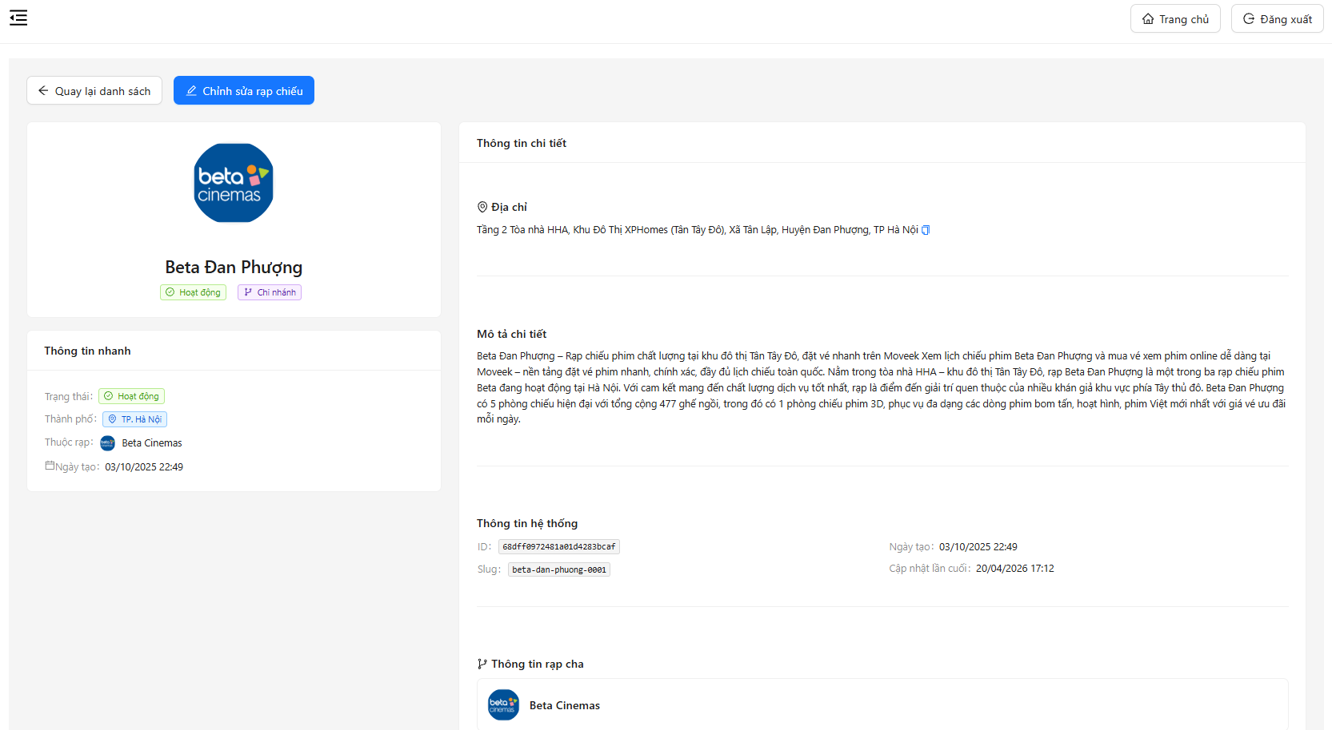

Test Case ID | Mô tả | Quy trình | Điều kiện tiên quyết | Kết quả mong đợi | Kết quả thực tế | Kết quả |  |  |  |  |  | Chú thích
 |  |  |  |  |  | Vòng 1 |  |  | Vòng 2
 |  |  |  |  |  | Trạng thái | Ngày kiểm tra | Người kiểm tra | Trạng thái | Ngày kiểm tra | Người kiểm tra
GUI_SHOW Xem chi tiết rạp chiếu
GUI-CD01 | Kiểm tra hiển thị tên rạp | Truy cập trang | Có data | Hiển thị tên hợp lệ | Hiển thị tên hợp lệ | Passed | 22/04/2026 | vinh
GUI-CD02 | Kiểm tra hiển thị avatar | Quan sát | - | Hiển thị ảnh hợp lệ | Hiển thị ảnh hợp lệ | Passed | 23/04/2026 | vinh
GUI-CD03 | Kiểm tra hiển thị trạng thái | Quan sát | - | Hiển thị Active | Hiển thị Active | Passed | 24/04/2026 | vinh
GUI-CD04 | Kiểm tra hiển thị thành phố | Quan sát | - | Hiển thị tag hợp lệ | Hiển thị tag hợp lệ | Passed | 25/04/2026 | vinh
GUI-CD05 | Kiểm tra hiển thị rạp cha | Quan sát | Có parent | Hiển thị hợp lệ | Hiển thị hợp lệ | Passed | 26/04/2026 | vinh
GUI-CD06 | Kiểm tra hiển thị mô tả | Scroll | - | Hiển thị text hợp lệ | Hiển thị text hợp lệ | Passed | 27/04/2026 | vinh
GUI-CD07 | Kiểm tra nút quay lại | Click button | - | Quay lại list hợp lệ | Quay lại list hợp lệ | Passed | 28/04/2026 | vinh
GUI-CD08 | Kiểm tra nút chỉnh sửa | Click edit | - | Điều hướng hợp lệ | Điều hướng hợp lệ | Passed | 29/04/2026 | vinh
FUNCTION_SHOW Xem chi tiết rạp chiếu
FUNC-CD01 | Xác thực load chi tiết rạp | Truy cập | API OK | Hiển thị data hợp lệ | Hiển thị data hợp lệ | Passed | 22/04/2026 | vinh
FUNC-CD02 | Xác thực lỗi API | Ngắt API | - | Hiển thị lỗi hợp lệ | Hiển thị lỗi hợp lệ | Passed | 23/04/2026 | vinh
FUNC-CD03 | Xác thực click edit | Click edit | - | Navigate edit thành công | Navigate edit thành công | Passed | 24/04/2026 | vinh
FUNC-CD04 | Xác thực click back | Click back | - | Quay lại list thành công | Quay lại list thành công | Passed | 25/04/2026 | vinh
FUNC-CD05 | Xác thực refresh | Refresh | - | Load lại | Load lại | Passed | 26/04/2026 | vinh

12. Form ThêmSửa Rạp Chiếu - ok
Project Name | XÂY DỰNG HỆ THỐNG ĐẶT VÉ XEM PHIM ĐA RẠP MOVIX TÍCH HỢP CÔNG NGHỆ 3D VIEW VÀ CHATBOT AI
Module Code | Form Rạp Chiếu
 | Hoàn thành | Lỗi | Chưa kiểm tra | Bị chặn | Tổng lần kiểm tra
Round 1 | 41 | 0 | 0 | 0 | 41
Round 2 | 26 | 0 | 0 | 0 | 26


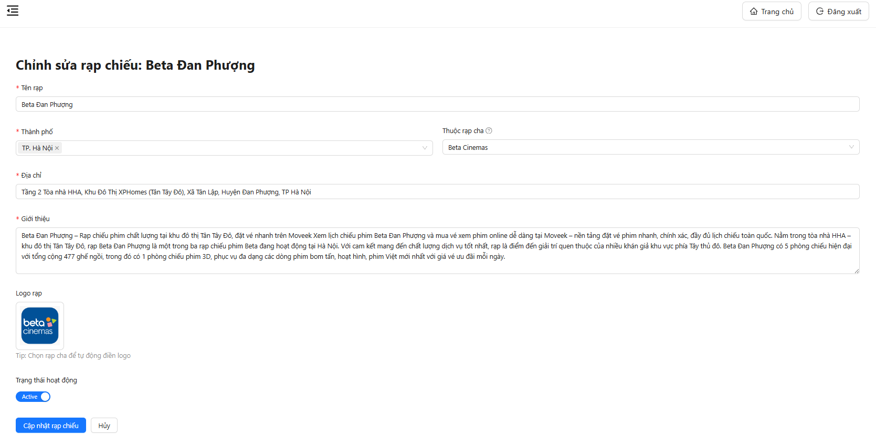

Test Case ID | Mô tả | Quy trình | Điều kiện tiên quyết | Kết quả mong đợi | Kết quả thực tế | Kết quả |  |  |  |  |  | Chú thích
 |  |  |  |  |  | Vòng 1 |  |  | Vòng 2
 |  |  |  |  |  | Trạng thái | Ngày kiểm tra | Người kiểm tra | Trạng thái | Ngày kiểm tra | Người kiểm tra
GUI_SHOW Form Thêm/Sửa rạp chiếu
GUI-CF01 | Kiểm tra hiển thị tiêu đề form tạo rạp | 1. Truy cập trang tạo rạp 2. Quan sát tiêu đề | - | Hiển thị “Tạo Rạp Chiếu Mới” | Hiển thị “Tạo Rạp Chiếu Mới” | Passed |  | vinh | Passed
GUI-CF02 | Kiểm tra hiển thị tiêu đề form chỉnh sửa | 1. Truy cập trang edit 2. Quan sát | Có dữ liệu | Hiển thị “Chỉnh sửa rạp chiếu” | Hiển thị “Chỉnh sửa rạp chiếu” | Passed |  | vinh | Passed
GUI-CF03 | Kiểm tra hiển thị field Tên rạp | Quan sát field | - | Có label + placeholder | Có label + placeholder | Passed |  | vinh | Passed
GUI-CF04 | Kiểm tra hiển thị dropdown Thành phố | Quan sát field | - | Hiển thị dropdown | Hiển thị dropdown | Passed |  | vinh | Passed
GUI-CF05 | Kiểm tra hiển thị dropdown Rạp cha | Quan sát field | - | Hiển thị dropdown | Hiển thị dropdown | Passed |  | vinh | Passed
GUI-CF06 | Kiểm tra hiển thị field Địa chỉ | Quan sát | - | Có placeholder | Có placeholder | Passed |  | vinh | Passed
GUI-CF07 | Kiểm tra hiển thị textarea Giới thiệu | Quan sát | - | Có placeholder | Có placeholder | Passed |  | vinh | Passed
GUI-CF08 | Kiểm tra hiển thị upload logo | Quan sát | - | Hiển thị button Upload | Hiển thị button Upload | Passed |  | vinh | Passed
GUI-CF09 | Kiểm tra hiển thị preview logo khi edit | 1. Vào trang edit 2. Quan sát | Có logo | Hiển thị ảnh | Hiển thị ảnh | Passed |  | vinh | Passed
GUI-CF10 | Kiểm tra hiển thị trạng thái | Quan sát switch | - | Hiển thị Active/Inactive | Hiển thị Active/Inactive | Passed |  | vinh | Passed
GUI-CF11 | Kiểm tra trạng thái mặc định khi tạo | Mở form create | - | Inactive | Inactive | Passed |  | vinh | Passed
GUI-CF12 | Kiểm tra trạng thái khi edit | Mở edit | Có data | Hiển thị đúng trạng thái | Hiển thị đúng trạng thái | Passed |  | vinh | Passed
GUI-CF13 | Kiểm tra hiển thị nút Submit | Quan sát | - | Có nút Tạo/Cập nhật | Có nút Tạo/Cập nhật | Passed |  | vinh | Passed
GUI-CF14 | Kiểm tra hiển thị nút Hủy | Quan sát | - | Có nút Hủy | Có nút Hủy | Passed |  | vinh | Passed
GUI-CF15 | Kiểm tra dấu * bắt buộc | Quan sát label | - | Field bắt buộc có * | Field bắt buộc có * | Passed |  | vinh | Passed
FUNCTION_SHOW Form Thêm/Sửa rạp chiếu
FUNC-CF01 | Kiểm tra validate khi bỏ trống tên rạp | 1. Không nhập tên 2. Click Submit | - | Hiển thị lỗi | Hiển thị lỗi | Passed |  | vinh | Passed
FUNC-CF02 | Kiểm tra validate khi bỏ trống thành phố | 1. Không chọn city 2. Submit | - | Báo lỗi | Báo lỗi | Passed |  | vinh | Passed
FUNC-CF03 | Kiểm tra validate khi bỏ trống địa chỉ | 1. Không nhập address 2. Submit | - | Báo lỗi | Báo lỗi | Passed |  | vinh | Passed
FUNC-CF04 | Kiểm tra validate khi bỏ trống mô tả | 1. Không nhập description 2. Submit | - | Báo lỗi | Báo lỗi | Passed |  | vinh | Passed
FUNC-CF05 | Kiểm tra validate khi bỏ trống toàn bộ | 1. Không nhập gì 2. Submit | - | Báo lỗi tất cả field | Báo lỗi tất cả field | Passed |  | vinh | Passed
FUNC-CF06 | Xác thực tạo rạp thành công | 1. Nhập đủ thông tin 2. Submit | Data hợp lệ | Tạo thành công | Tạo thành công | Passed |  | vinh | Passed
FUNC-CF07 | Xác thực chỉnh sửa rạp thành công | 1. Sửa dữ liệu 2. Submit | Có data | Update thành công | Update thành công | Passed |  | vinh | Passed
FUNC-CF08 | Kiểm tra dữ liệu được fill khi edit | 1. Vào edit | Có data | Hiển thị đúng dữ liệu | Hiển thị đúng dữ liệu | Passed |  | vinh | Passed
FUNC-CF09 | Kiểm tra chọn thành phố | 1. Click dropdown 2. Chọn TP | Có data | Hiển thị giá trị | Hiển thị giá trị | Passed |  | vinh | Passed
FUNC-CF10 | Kiểm tra chọn rạp cha | 1. Chọn city 2. Chọn rạp cha | Có data | Set đúng giá trị | Set đúng giá trị | Passed |  | vinh | Passed
FUNC-CF11 | Kiểm tra không chọn rạp cha | 1. Bỏ qua parent 2. Submit | - | Submit thành công | Submit thành công | Passed |  | vinh | Passed
FUNC-CF12 | Kiểm tra upload logo | 1. Click upload 2. Chọn ảnh | - | Upload thành công | Upload thành công | Passed |  | vinh | Passed
FUNC-CF13 | Kiểm tra preview logo | Upload ảnh | - | Hiển thị preview | Hiển thị preview | Passed |  | vinh | Passed
FUNC-CF14 | Kiểm tra auto logo khi chọn rạp cha | Chọn parent | Có logo | Tự động fill logo | Tự động fill logo | Passed |  | vinh | Passed
FUNC-CF15 | Kiểm tra giữ logo cũ khi không upload | 1. Không upload 2. Submit | Edit mode | Logo giữ nguyên | Logo giữ nguyên | Passed |  | vinh | Passed
FUNC-CF16 | Kiểm tra toggle trạng thái | Click switch | - | Thay đổi trạng thái | Thay đổi trạng thái | Passed |  | vinh | Passed
FUNC-CF17 | Kiểm tra lưu trạng thái | 1. Toggle 2. Submit | - | Lưu đúng trạng thái | Lưu đúng trạng thái | Passed |  | vinh | Passed
FUNC-CF18 | Kiểm tra nút Hủy | Click Hủy | - | Quay về danh sách | Quay về danh sách | Passed |  | vinh | Passed
FUNC-CF19 | Kiểm tra refresh trang | 1. Nhập dữ liệu 2. Refresh | - | Reset form | Reset form | Passed |  | vinh | Passed
FUNC-CF20 | Kiểm tra nhập text dài | Nhập chuỗi dài | - | Không lỗi UI | Không lỗi UI | Passed |  | vinh | Passed
FUNC-CF21 | Kiểm tra lỗi API khi submit | 1. Ngắt API 2. Submit | API fail | Hiển thị lỗi | Hiển thị lỗi | Passed |  | vinh | Passed
FUNC-CF22 | Kiểm tra load dữ liệu lỗi | 1. Ngắt API 2. Vào edit | API fail | Hiển thị lỗi | Hiển thị lỗi | Passed |  | vinh | Passed
FUNC-CF23 | Xác thực lỗi khi bỏ trống tên rạp | 1. Không nhập tên 2. Submit | - | Báo lỗi required | Báo lỗi required | Passed |  | vinh | Passed
FUNC-CF24 | Xác thực lỗi khi không chọn thành phố | 1. Không chọn city 2. Submit | - | Báo lỗi | Báo lỗi | Passed |  | vinh | Passed
FUNC-CF25 | Xác thực lỗi khi bỏ trống địa chỉ | 1. Không nhập address 2. Submit | - | Báo lỗi | Báo lỗi | Passed |  | vinh | Passed
FUNC-CF26 | Xác thực lỗi khi bỏ trống tất cả | 1. Không nhập gì 2. Submit | - | Báo lỗi toàn bộ | Báo lỗi toàn bộ | Passed |  | vinh | Passed

13. Thùng rác Rạp chiếu - oke
Project Name | XÂY DỰNG HỆ THỐNG ĐẶT VÉ XEM PHIM ĐA RẠP MOVIX TÍCH HỢP CÔNG NGHỆ 3D VIEW VÀ CHATBOT AI
Module Code | Thùng rác rạp chiếu
 | Hoàn thành | Lỗi | Chưa kiểm tra | Bị chặn | Tổng lần kiểm tra
Round 1 | 33 | 0 | 0 | 0 | 33
Round 2 | 20 | 0 | 0 | 0 | 20

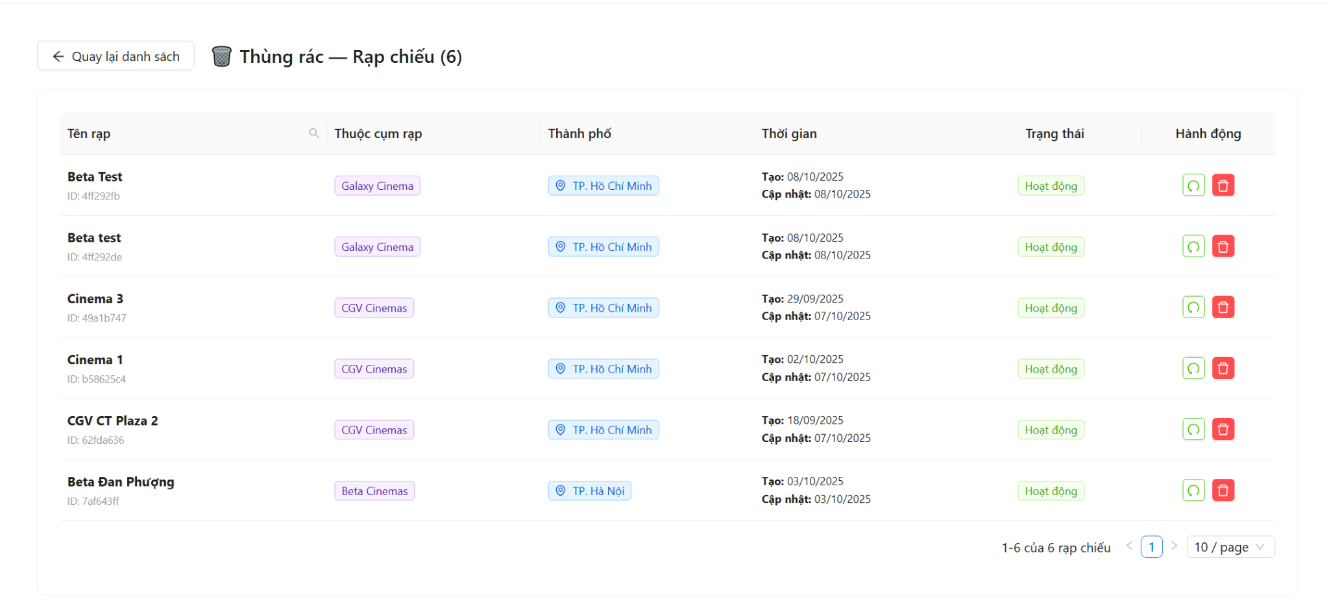

Test Case ID | Mô tả | Quy trình | Điều kiện tiên quyết | Kết quả mong đợi | Kết quả thực tế | Kết quả |  |  |  |  |  | Chú thích
 |  |  |  |  |  | Vòng 1 |  |  | Vòng 2
 |  |  |  |  |  | Trạng thái | Ngày kiểm tra | Người kiểm tra | Trạng thái | Ngày kiểm tra | Người kiểm tra
GUI_SHOW Thùng rác rạp chiếu
GUI-TRC01 | Kiểm tra xác thực hiển thị tiêu đề trang thùng rác | 1. Đăng nhập admin 2. Vào /admin/cinemas 3. Click nút 'Thùng rác' | Đã đăng nhập admin, trang danh sách rạp đang hiển thị | Tiêu đề '🗑️ Thùng rác — Rạp chiếu (n)' hiển thị đúng, n là số lượng rạp trong thùng rác | Tiêu đề '🗑️ Thùng rác — Rạp chiếu (n)' hiển thị đúng, n là số lượng rạp trong thùng rác | Passed | 22/04/2026 | Tài | Passed
GUI-TRC02 | Kiểm tra xác thực hiển thị nút "Quay lại danh sách" | 1. Đăng nhập admin 2. Truy cập /admin/cinemas/trash | Đã đăng nhập admin | Nút 'Quay lại danh sách' có icon ArrowLeft hiển thị ở góc trên bên trái header | Nút 'Quay lại danh sách' có icon ArrowLeft hiển thị ở góc trên bên trái header | Passed | 22/04/2026 | Tài | Passed
GUI-TRC03 | Kiểm tra xác thực hiển thị bảng dữ liệu rạp đã xóa với đủ các cột | 1. Đăng nhập admin 2. Truy cập /admin/cinemas/trash | Có ít nhất 1 rạp trong thùng rác | Bảng hiển thị đủ 6 cột: Tên rạp, Thuộc cụm rạp, Thành phố, Thời gian, Trạng thái, Hành động | Bảng hiển thị đủ 6 cột: Tên rạp, Thuộc cụm rạp, Thành phố, Thời gian, Trạng thái, Hành động | Passed | 22/04/2026 | Tài | Passed
GUI-TRC04 | Kiểm tra xác thực hiển thị tên rạp và ID ngắn trong cột "Tên rạp" | 1. Đăng nhập admin 2. Truy cập /admin/cinemas/trash | Có ít nhất 1 rạp trong thùng rác | Cột 'Tên rạp' hiển thị tên in đậm và ID ngắn 8 ký tự bên dưới với màu xám nhạt | Cột 'Tên rạp' hiển thị tên in đậm và ID ngắn 8 ký tự bên dưới với màu xám nhạt | Passed | 22/04/2026 | Tài | Passed
GUI-TRC05 | Kiểm tra xác thực hiển thị tag "Rạp gốc" / "Rạp con" trong cột "Thuộc cụm rạp" | 1. Đăng nhập admin 2. Truy cập /admin/cinemas/trash 3. Quan sát cột 'Thuộc cụm rạp' | Có rạp gốc và rạp con trong thùng rác | Rạp không có parentId hiển thị tag vàng 'Rạp gốc'; rạp có parentId hiển thị tag tím 'Rạp con' hoặc tên rạp cha | Rạp không có parentId hiển thị tag vàng 'Rạp gốc'; rạp có parentId hiển thị tag tím 'Rạp con' hoặc tên rạp cha | Passed | 22/04/2026 | Tài | Passed
GUI-TRC06 | Kiểm tra xác thực hiển thị tag thành phố trong cột "Thành phố" | 1. Đăng nhập admin 2. Truy cập /admin/cinemas/trash | Có rạp trong thùng rác có cityIds | Mỗi thành phố hiển thị dưới dạng tag màu xanh kèm icon EnvironmentOutlined; rạp không có thành phố hiển thị '—' | Mỗi thành phố hiển thị dưới dạng tag màu xanh kèm icon EnvironmentOutlined; rạp không có thành phố hiển thị '—' | Passed | 22/04/2026 | Tài | Passed
GUI-TRC07 | Kiểm tra xác thực hiển thị ngày tạo và ngày cập nhật trong cột "Thời gian" | 1. Đăng nhập admin 2. Truy cập /admin/cinemas/trash | Có ít nhất 1 rạp trong thùng rác | Cột 'Thời gian' hiển thị 'Tạo: DD/MM/YYYY' và 'Cập nhật: DD/MM/YYYY' theo định dạng dayjs | Cột 'Thời gian' hiển thị 'Tạo: DD/MM/YYYY' và 'Cập nhật: DD/MM/YYYY' theo định dạng dayjs | Passed | 22/04/2026 | Tài | Passed
GUI-TRC08 | Kiểm tra xác thực hiển thị tag trạng thái "Hoạt động" / "Ngưng hoạt động" | 1. Đăng nhập admin 2. Truy cập /admin/cinemas/trash | Có rạp active và inactive trong thùng rác | Rạp active hiển thị tag xanh lá 'Hoạt động'; rạp inactive hiển thị tag đỏ 'Ngưng hoạt động' | Rạp active hiển thị tag xanh lá 'Hoạt động'; rạp inactive hiển thị tag đỏ 'Ngưng hoạt động' | Passed | 22/04/2026 | Tài | Passed
GUI-TRC09 | Kiểm tra xác thực hiển thị 2 nút hành động: Khôi phục và Xóa vĩnh viễn | 1. Đăng nhập admin 2. Truy cập /admin/cinemas/trash | Có ít nhất 1 rạp trong thùng rác | Mỗi dòng có nút Undo (xanh lá) với tooltip 'Khôi phục' và nút Delete (đỏ danger) với tooltip 'Xóa vĩnh viễn' | Mỗi dòng có nút Undo (xanh lá) với tooltip 'Khôi phục' và nút Delete (đỏ danger) với tooltip 'Xóa vĩnh viễn' | Passed | 22/04/2026 | Tài | Passed
GUI-TRC10 | Kiểm tra xác thực hiển thị trạng thái "Thùng rác trống" khi không có dữ liệu | 1. Đăng nhập admin 2. Truy cập /admin/cinemas/trash khi không có rạp nào trong thùng rác | Thùng rác không có rạp nào | Bảng hiển thị text 'Thùng rác trống' ở giữa, không hiển thị dữ liệu | Bảng hiển thị text 'Thùng rác trống' ở giữa, không hiển thị dữ liệu | Passed | 22/04/2026 | Tài | Passed
GUI-TRC11 | Kiểm tra xác thực hiển thị spinner loading khi đang tải dữ liệu | 1. Đăng nhập admin 2. Truy cập /admin/cinemas/trash (quan sát ngay khi trang load) | Kết nối mạng bình thường | Hiển thị component Loading với tip 'Đang tải thùng rác rạp chiếu...' trong khi chờ API | Hiển thị component Loading với tip 'Đang tải thùng rác rạp chiếu...' trong khi chờ API | Passed | 22/04/2026 | Tài | Passed
GUI-TRC12 | Kiểm tra xác thực hiển thị phân trang với đầy đủ tùy chọn | 1. Đăng nhập admin 2. Truy cập /admin/cinemas/trash | Có hơn 10 rạp trong thùng rác | Pagination hiển thị: số trang, showSizeChanger (10/20/50/100), showQuickJumper, text tóm tắt 'x-y của n rạp chiếu' | Pagination hiển thị: số trang, showSizeChanger (10/20/50/100), showQuickJumper, text tóm tắt 'x-y của n rạp chiếu' | Passed | 22/04/2026 | Tài | Passed
GUI-TRC13 | Kiểm tra xác thực hiển thị ô tìm kiếm theo tên rạp | 1. Đăng nhập admin 2. Truy cập /admin/cinemas/trash 3. Click icon search ở cột 'Tên rạp' | Có ít nhất 1 rạp trong thùng rác | Dropdown tìm kiếm xuất hiện với input text, nút 'Search' và nút 'Reset' | Dropdown tìm kiếm xuất hiện với input text, nút 'Search' và nút 'Reset' | Passed | 22/04/2026 | Tài | Passed
FUNCTION_SHOW Thùng rác rạp chiếu
FUNC-TRC01 | Kiểm tra xác thực điều hướng đến thùng rác từ danh sách rạp | 1. Đăng nhập admin 2. Vào /admin/cinemas 3. Click nút 'Thùng rác' ở cuối bảng | Đã đăng nhập admin, đang ở trang danh sách rạp | Trang chuyển sang /admin/cinemas/trash, load danh sách rạp đã xóa | Trang chuyển sang /admin/cinemas/trash, load danh sách rạp đã xóa | Passed | 22/04/2026 | Tài | Passed
FUNC-TRC02 | Kiểm tra xác thực nút "Quay lại danh sách" điều hướng về /admin/cinemas | 1. Đăng nhập admin 2. Truy cập /admin/cinemas/trash 3. Click nút 'Quay lại danh sách' | Đang ở trang /admin/cinemas/trash | Trang chuyển sang /admin/cinemas/trash, load danh sách rạp đã xóa | Trang chuyển sang /admin/cinemas/trash, load danh sách rạp đã xóa | Passed | 22/04/2026 | Tài | Passed
FUNC-TRC03 | Kiểm tra xác thực tải danh sách rạp trong thùng rác thành công | 1. Đăng nhập admin 2. Truy cập /admin/cinemas/trash | Có ít nhất 1 rạp đã bị xóa mềm (deleted: true) | Trang chuyển sang /admin/cinemas/trash, load danh sách rạp đã xóa | Trang chuyển sang /admin/cinemas/trash, load danh sách rạp đã xóa | Passed | 22/04/2026 | Tài | Passed
FUNC-TRC04 | Kiểm tra xác thực hiển thị lỗi khi API tải thùng rác thất bại | 1. Đăng nhập admin 2. Truy cập /admin/cinemas/trash khi API trả lỗi (mock hoặc tắt server) | API /cinemas/trash trả về lỗi 500 | Trang chuyển sang /admin/cinemas/trash, load danh sách rạp đã xóa | Trang chuyển sang /admin/cinemas/trash, load danh sách rạp đã xóa | Passed | 22/04/2026 | Tài | Passed
FUNC-TRC05 | Kiểm tra xác thực khôi phục rạp - hiển thị Popconfirm xác nhận | 1. Đăng nhập admin 2. Truy cập /admin/cinemas/trash 3. Click nút Khôi phục (icon Undo) của 1 rạp | Có ít nhất 1 rạp trong thùng rác | Trang chuyển sang /admin/cinemas/trash, load danh sách rạp đã xóa | Trang chuyển sang /admin/cinemas/trash, load danh sách rạp đã xóa | Passed | 22/04/2026 | Tài | Passed
FUNC-TRC06 | Kiểm tra xác thực khôi phục rạp thành công khi xác nhận | 1. Đăng nhập admin 2. Truy cập /admin/cinemas/trash 3. Click nút Khôi phục 4. Click 'Khôi phục' trong Popconfirm | Có ít nhất 1 rạp trong thùng rác | Trang chuyển sang /admin/cinemas/trash, load danh sách rạp đã xóa | Trang chuyển sang /admin/cinemas/trash, load danh sách rạp đã xóa | Passed | 22/04/2026 | Tài | Passed
FUNC-TRC07 | Kiểm tra xác thực hủy khôi phục rạp khi click "Hủy" trong Popconfirm | 1. Đăng nhập admin 2. Truy cập /admin/cinemas/trash 3. Click nút Khôi phục 4. Click 'Hủy' trong Popconfirm | Có ít nhất 1 rạp trong thùng rác | Trang chuyển sang /admin/cinemas/trash, load danh sách rạp đã xóa | Trang chuyển sang /admin/cinemas/trash, load danh sách rạp đã xóa | Passed | 22/04/2026 | Tài | Passed
FUNC-TRC08 | Kiểm tra xác thực nút khôi phục hiển thị loading khi đang xử lý | 1. Đăng nhập admin 2. Click khôi phục và xác nhận | Kết nối mạng chậm để quan sát trạng thái loading | Trang chuyển sang /admin/cinemas/trash, load danh sách rạp đã xóa | Trang chuyển sang /admin/cinemas/trash, load danh sách rạp đã xóa | Passed | 22/04/2026 | Tài | Passed
FUNC-TRC09 | Kiểm tra xác thực khôi phục rạp thất bại - hiển thị thông báo lỗi | 1. Đăng nhập admin 2. Click khôi phục và xác nhận khi API trả lỗi | API PATCH /cinemas/:id trả về lỗi | Trang chuyển sang /admin/cinemas/trash, load danh sách rạp đã xóa | Trang chuyển sang /admin/cinemas/trash, load danh sách rạp đã xóa | Passed | 22/04/2026 | Tài | Passed
FUNC-TRC10 | Kiểm tra xác thực xóa vĩnh viễn rạp - hiển thị Popconfirm cảnh báo | 1. Đăng nhập admin 2. Truy cập /admin/cinemas/trash 3. Click nút Xóa vĩnh viễn (icon Delete đỏ) | Có ít nhất 1 rạp trong thùng rác | Trang chuyển sang /admin/cinemas/trash, load danh sách rạp đã xóa | Trang chuyển sang /admin/cinemas/trash, load danh sách rạp đã xóa | Passed | 22/04/2026 | Tài | Passed
FUNC-TRC11 | Kiểm tra xác thực xóa vĩnh viễn rạp thành công khi xác nhận | 1. Đăng nhập admin 2. Truy cập /admin/cinemas/trash 3. Click Xóa vĩnh viễn 4. Click 'Xóa vĩnh viễn' trong Popconfirm | Có ít nhất 1 rạp trong thùng rác | Trang chuyển sang /admin/cinemas/trash, load danh sách rạp đã xóa | Trang chuyển sang /admin/cinemas/trash, load danh sách rạp đã xóa | Passed | 22/04/2026 | Tài | Passed
FUNC-TRC12 | Kiểm tra xác thực hủy xóa vĩnh viễn khi click "Hủy" trong Popconfirm | 1. Đăng nhập admin 2. Click Xóa vĩnh viễn 3. Click 'Hủy' trong Popconfirm | Có ít nhất 1 rạp trong thùng rác | Trang chuyển sang /admin/cinemas/trash, load danh sách rạp đã xóa | Trang chuyển sang /admin/cinemas/trash, load danh sách rạp đã xóa | Passed | 22/04/2026 | Tài | Passed
FUNC-TRC13 | Kiểm tra xác thực nút xóa vĩnh viễn hiển thị loading khi đang xử lý | 1. Đăng nhập admin 2. Click xóa vĩnh viễn và xác nhận | Kết nối mạng chậm để quan sát trạng thái loading | Trang chuyển sang /admin/cinemas/trash, load danh sách rạp đã xóa | Trang chuyển sang /admin/cinemas/trash, load danh sách rạp đã xóa | Passed | 22/04/2026 | Tài | Passed
FUNC-TRC14 | Kiểm tra xác thực xóa vĩnh viễn thất bại - hiển thị thông báo lỗi | 1. Đăng nhập admin 2. Click xóa vĩnh viễn và xác nhận khi API trả lỗi | API DELETE /cinemas/:id/permanent trả về lỗi | Trang chuyển sang /admin/cinemas/trash, load danh sách rạp đã xóa | Trang chuyển sang /admin/cinemas/trash, load danh sách rạp đã xóa | Passed | 22/04/2026 | Tài | Passed
FUNC-TRC15 | Kiểm tra xác thực tìm kiếm rạp theo tên trong thùng rác | 1. Đăng nhập admin 2. Truy cập /admin/cinemas/trash 3. Click icon search cột 'Tên rạp' 4. Nhập từ khóa hợp lệ 5. Click 'Search' | Có ít nhất 2 rạp trong thùng rác với tên khác nhau | Trang chuyển sang /admin/cinemas/trash, load danh sách rạp đã xóa | Trang chuyển sang /admin/cinemas/trash, load danh sách rạp đã xóa | Passed | 22/04/2026 | Tài | Passed
FUNC-TRC16 | Kiểm tra xác thực reset tìm kiếm trả về toàn bộ danh sách | 1. Đăng nhập admin 2. Đang ở trạng thái tìm kiếm 3. Click 'Reset' trong dropdown tìm kiếm | Đang trong trạng thái tìm kiếm đã lọc | Trang chuyển sang /admin/cinemas/trash, load danh sách rạp đã xóa | Trang chuyển sang /admin/cinemas/trash, load danh sách rạp đã xóa | Passed | 22/04/2026 | Tài | Passed
FUNC-TRC17 | Kiểm tra xác thực phân trang - chuyển sang trang tiếp theo | 1. Đăng nhập admin 2. Truy cập /admin/cinemas/trash 3. Click trang số 2 trong pagination | Có hơn 10 rạp trong thùng rác | Trang chuyển sang /admin/cinemas/trash, load danh sách rạp đã xóa | Trang chuyển sang /admin/cinemas/trash, load danh sách rạp đã xóa | Passed | 22/04/2026 | Tài | Passed
FUNC-TRC18 | Kiểm tra xác thực thay đổi số dòng hiển thị mỗi trang | 1. Đăng nhập admin 2. Truy cập /admin/cinemas/trash 3. Chọn '20' từ dropdown pageSize | Có hơn 10 rạp trong thùng rác | Trang chuyển sang /admin/cinemas/trash, load danh sách rạp đã xóa | Trang chuyển sang /admin/cinemas/trash, load danh sách rạp đã xóa | Passed | 22/04/2026 | Tài | Passed
FUNC-TRC19 | Kiểm tra xác thực truy cập không có quyền admin bị từ chối | 1. Đăng nhập tài khoản user thường 2. Truy cập /admin/cinemas/trash | Đăng nhập với role 'user' | Trang chuyển sang /admin/cinemas/trash, load danh sách rạp đã xóa | Trang chuyển sang /admin/cinemas/trash, load danh sách rạp đã xóa | Passed | 22/04/2026 | Tài | Passed
FUNC-TRC20 | Kiểm tra xác thực truy cập khi chưa đăng nhập bị redirect | 1. Không đăng nhập 2. Truy cập trực tiếp /admin/cinemas/trash | Chưa có session đăng nhập | Trang chuyển sang /admin/cinemas/trash, load danh sách rạp đã xóa | Trang chuyển sang /admin/cinemas/trash, load danh sách rạp đã xóa | Passed | 22/04/2026 | Tài | Passed

